No.1
OLD | NEW

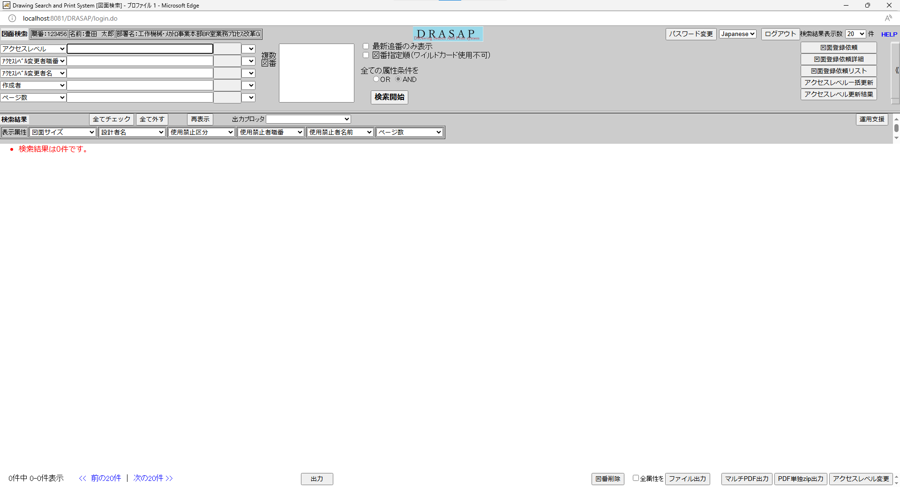
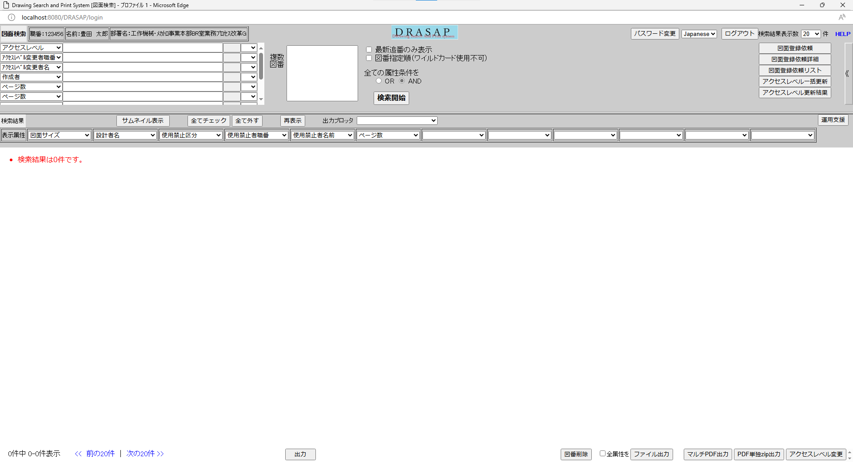

押下
押下

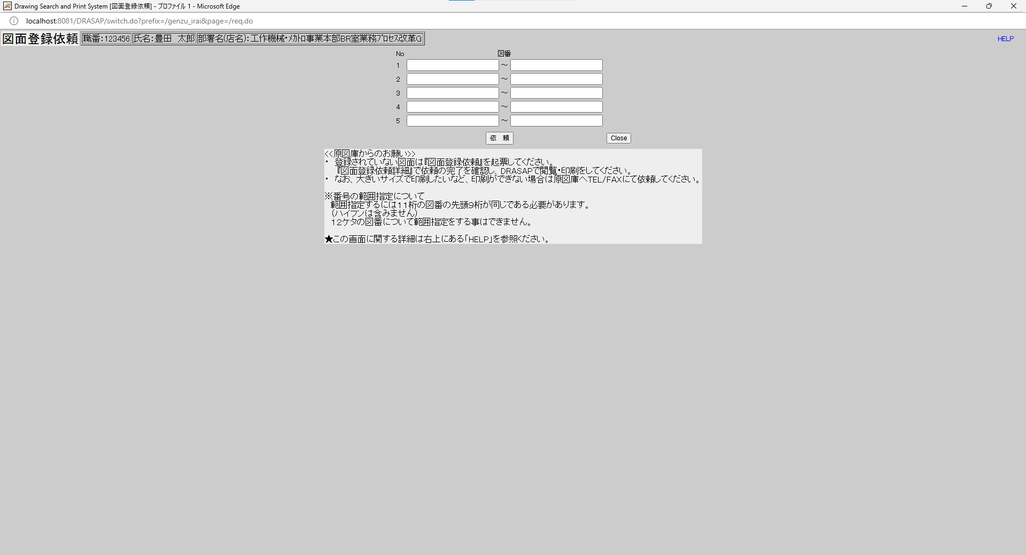
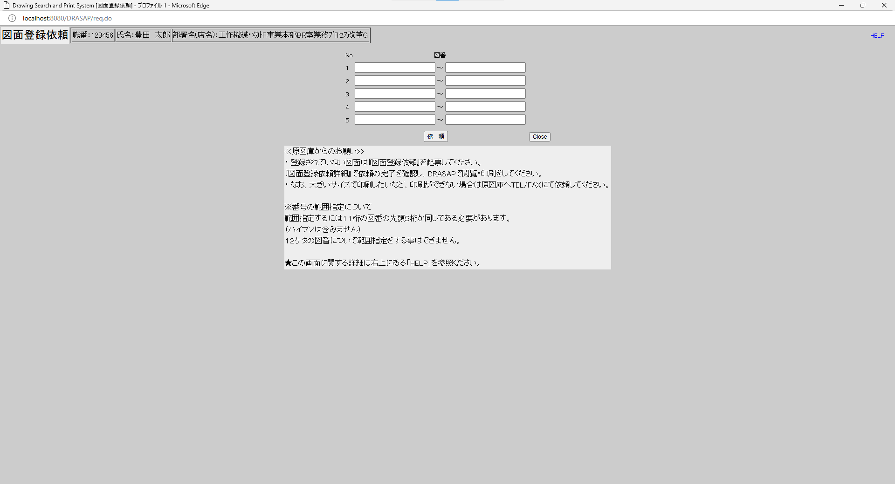

別ウィンドウでブラウザを起動する
別ウィンドウでブラウザを起動する

No.2~9
OLD | NEW

No.2
タイトルが下記の通り表示されること
Drawing Search and Print System [図面登録依頼]
No.3
「図面登録依頼」と表示されている
No.4
セッション情報から取得した以下のログインユーザー情報が表示される
職番：[ユーザーID] （=USER_MASTER.USER_ID）
名前：[氏名（和文）] （=USER_MASTER.USER_NAME）
部署名（店名）：[部署名] （=USER_MASTER.DEPARTMENT）
No.5
図面の入力欄は、設変No.で範囲していできるように、次のような形式になっている
図番 ～ 図番
図番は、合計６つ指定できる
No.6
説明文は、以下の通りであること
<<原図庫からのお願い>>
・ 登録されていない図面は『図面登録依頼』を起票してください。
『図面登録依頼詳細』で依頼の完了を確認し、DRASAPで閲覧・印刷をしてください。
・ なお、大きいサイズで印刷したいなど、印刷ができない場合は原図庫へTEL/FAXにて依頼してください。
※番号の範囲指定について
範囲指定するには１１桁の図番の先頭９桁が同じである必要があります。
（ハイフンは含みません）
１２ケタの図番について範囲指定をする事はできません。
★この画面に関する詳細は右上にある「HELP」を参照ください。
No.7
「依頼」ボタンが表示されていること
No.8
「Close」ボタンが表示されていること
No.9
HELPボタンが右上に表示されていること

No.2
タイトルが下記の通り表示されること
Drawing Search and Print System [図面登録依頼]
No.3
「図面登録依頼」と表示されている
No.4
セッション情報から取得した以下のログインユーザー情報が表示される
職番：[ユーザーID] （=USER_MASTER.USER_ID）
名前：[氏名（和文）] （=USER_MASTER.USER_NAME）
部署名（店名）：[部署名] （=USER_MASTER.DEPARTMENT）
No.5
図面の入力欄は、設変No.で範囲していできるように、次のような形式になっている
図番 ～ 図番
図番は、合計６つ指定できる
No.6
説明文は、以下の通りであること
<<原図庫からのお願い>>
・ 登録されていない図面は『図面登録依頼』を起票してください。
『図面登録依頼詳細』で依頼の完了を確認し、DRASAPで閲覧・印刷をしてください。
・ なお、大きいサイズで印刷したいなど、印刷ができない場合は原図庫へTEL/FAXにて依頼してください。
※番号の範囲指定について
範囲指定するには１１桁の図番の先頭９桁が同じである必要があります。
（ハイフンは含みません）
１２ケタの図番について範囲指定をする事はできません。
★この画面に関する詳細は右上にある「HELP」を参照ください。
No.7
「依頼」ボタンが表示されていること
No.8
「Close」ボタンが表示されていること
No.9
HELPボタンが右上に表示されていること

No.10
OLD | NEW

押下
押下

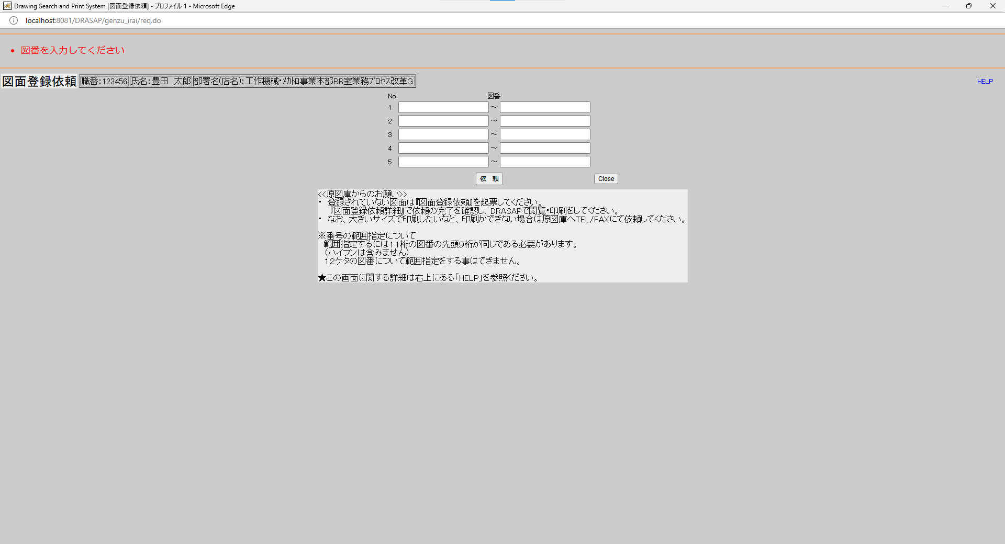
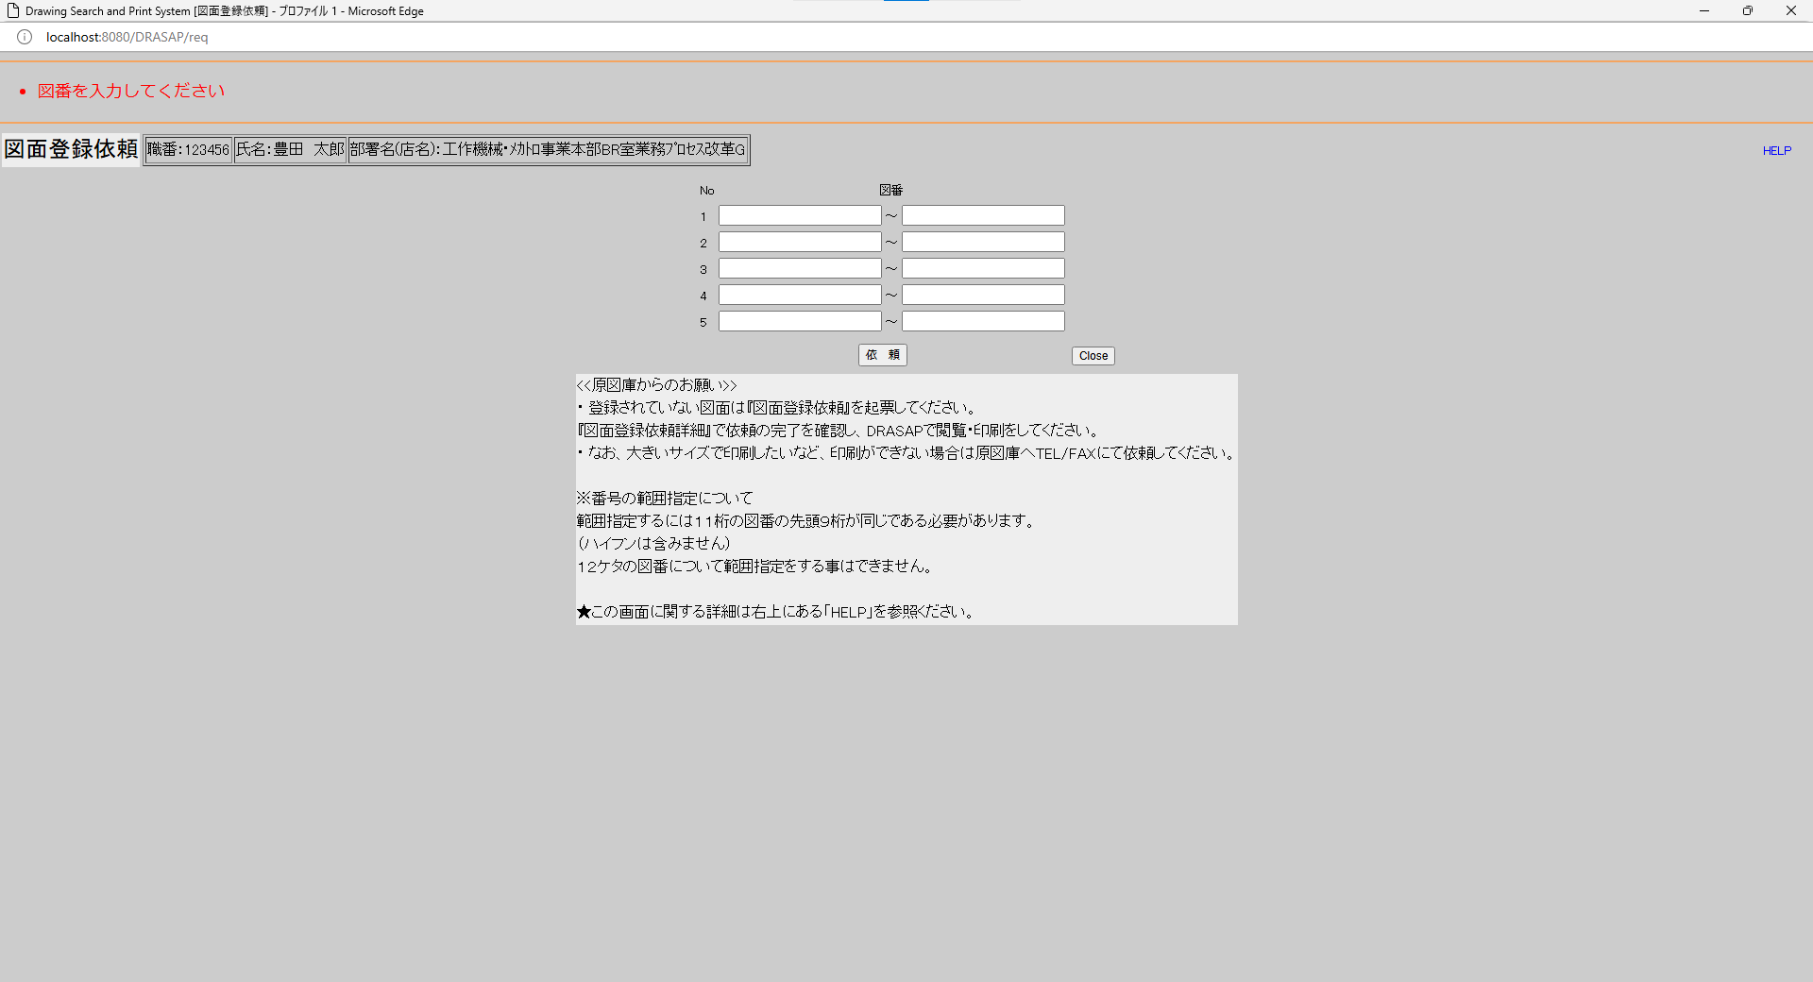

・図番を入力してください
・図番を入力してください

No.11
OLD | NEW

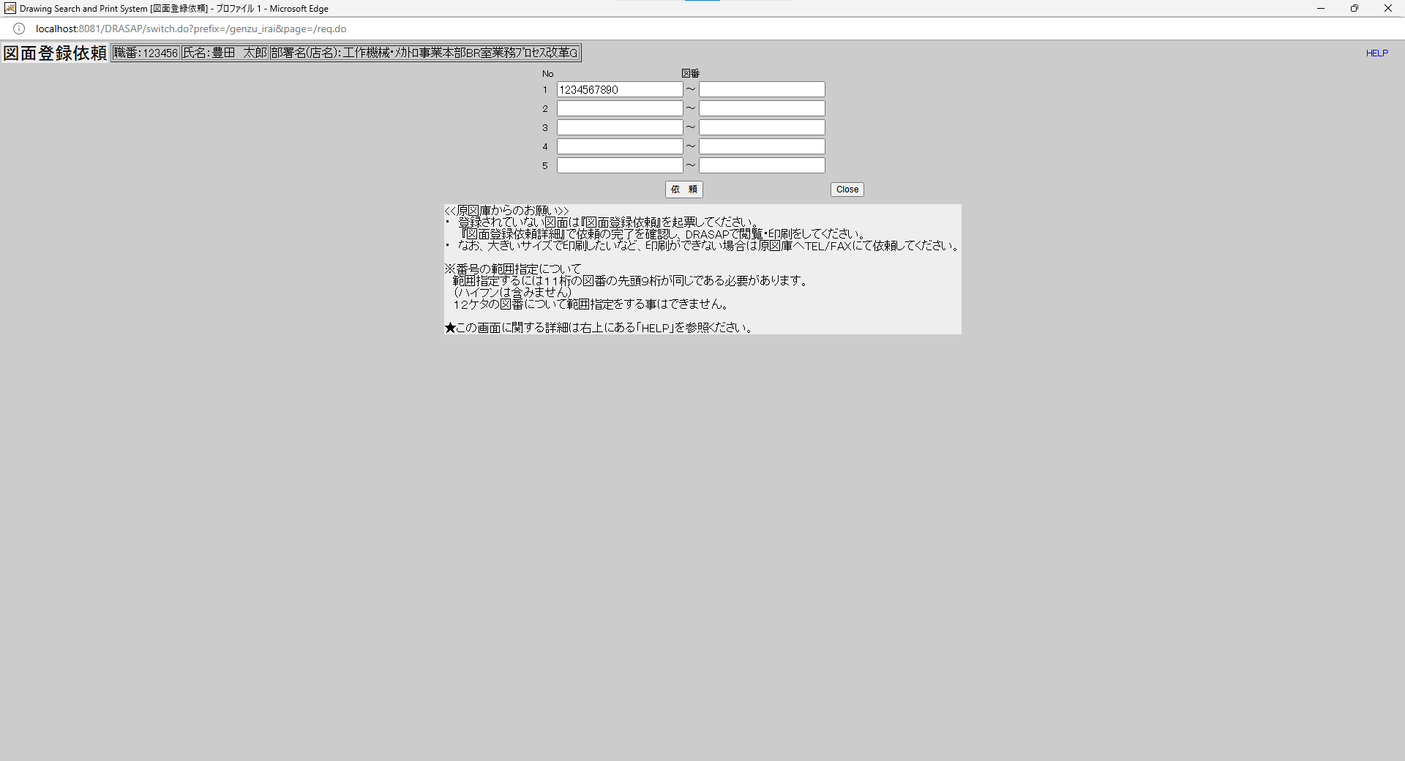
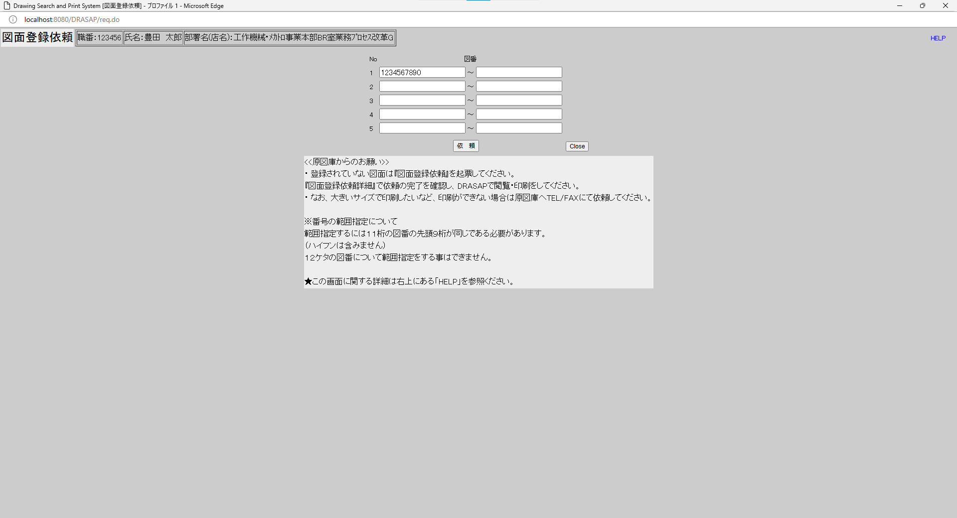

押下
押下

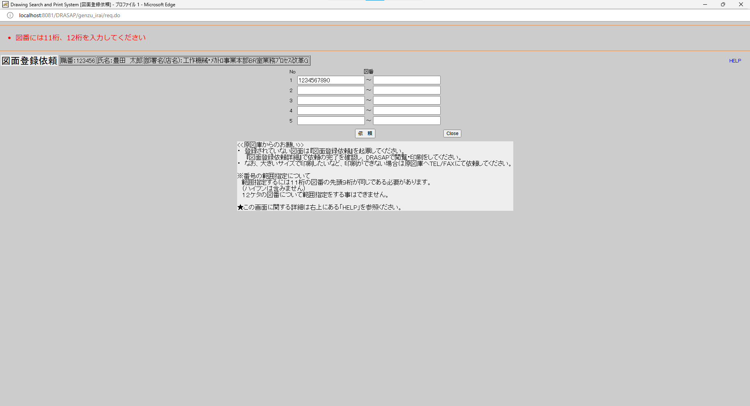
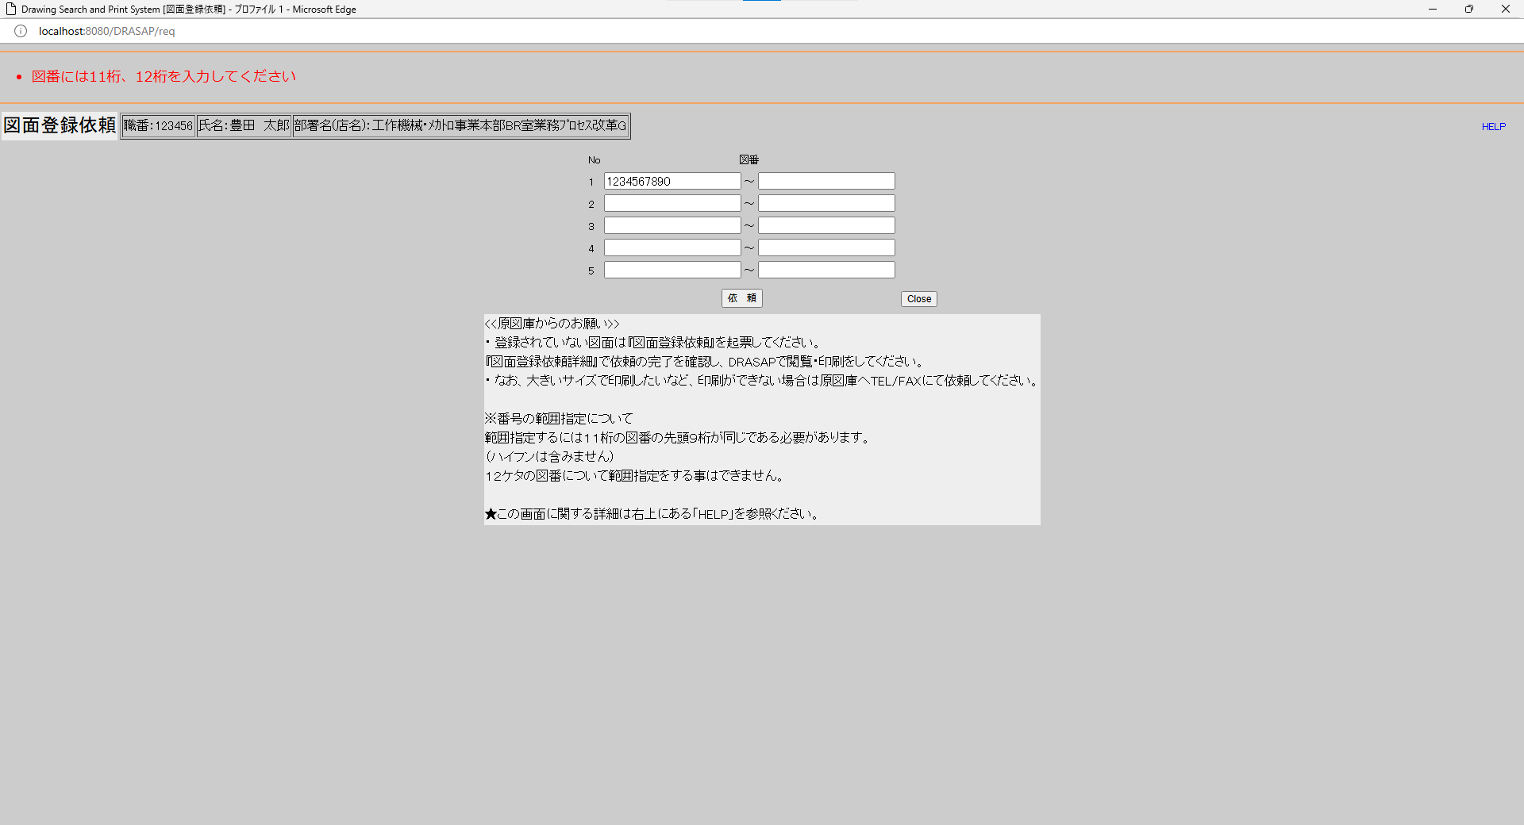

・図番には11桁、12桁を入力してください
・図番には11桁、12桁を入力してください

No.12
OLD | NEW




押下
押下

・図番には11桁、12桁を入力してください
図番入力欄には、ハイフンが外された図番が表示されている
・図番には11桁、12桁を入力してください
図番入力欄には、ハイフンが外された図番が表示されている

No.13
OLD | NEW




押下
押下




・図番には11桁、12桁を入力してください
・図番には11桁、12桁を入力してください

No.14
OLD | NEW




押下
押下

・図番には11桁、12桁を入力してください
図番入力欄には、ハイフンが外された図番が表示されている
・図番には11桁、12桁を入力してください
図番入力欄には、ハイフンが外された図番が表示されている

No.15
OLD | NEW




押下
押下

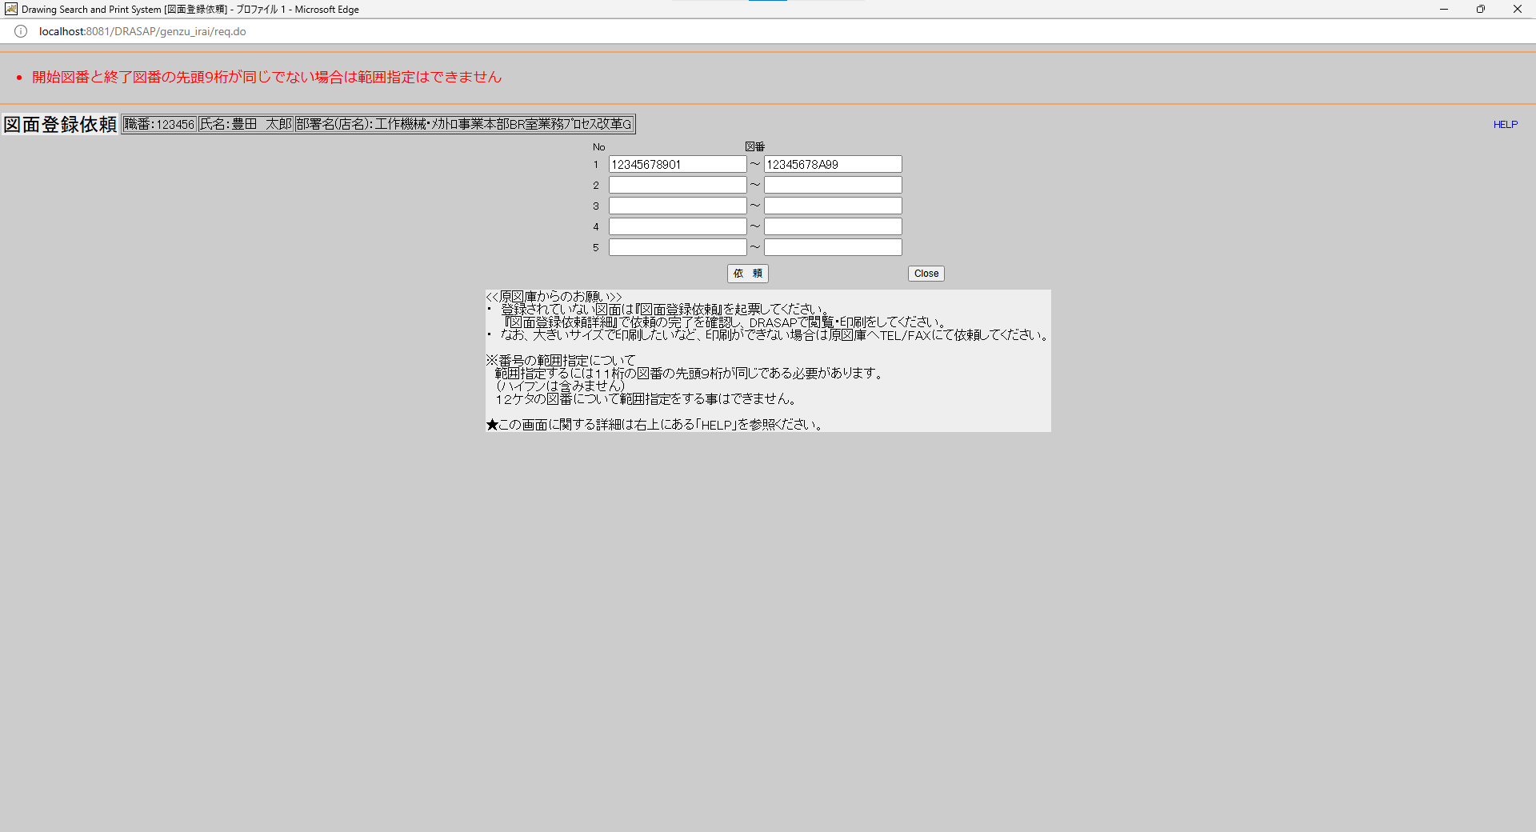
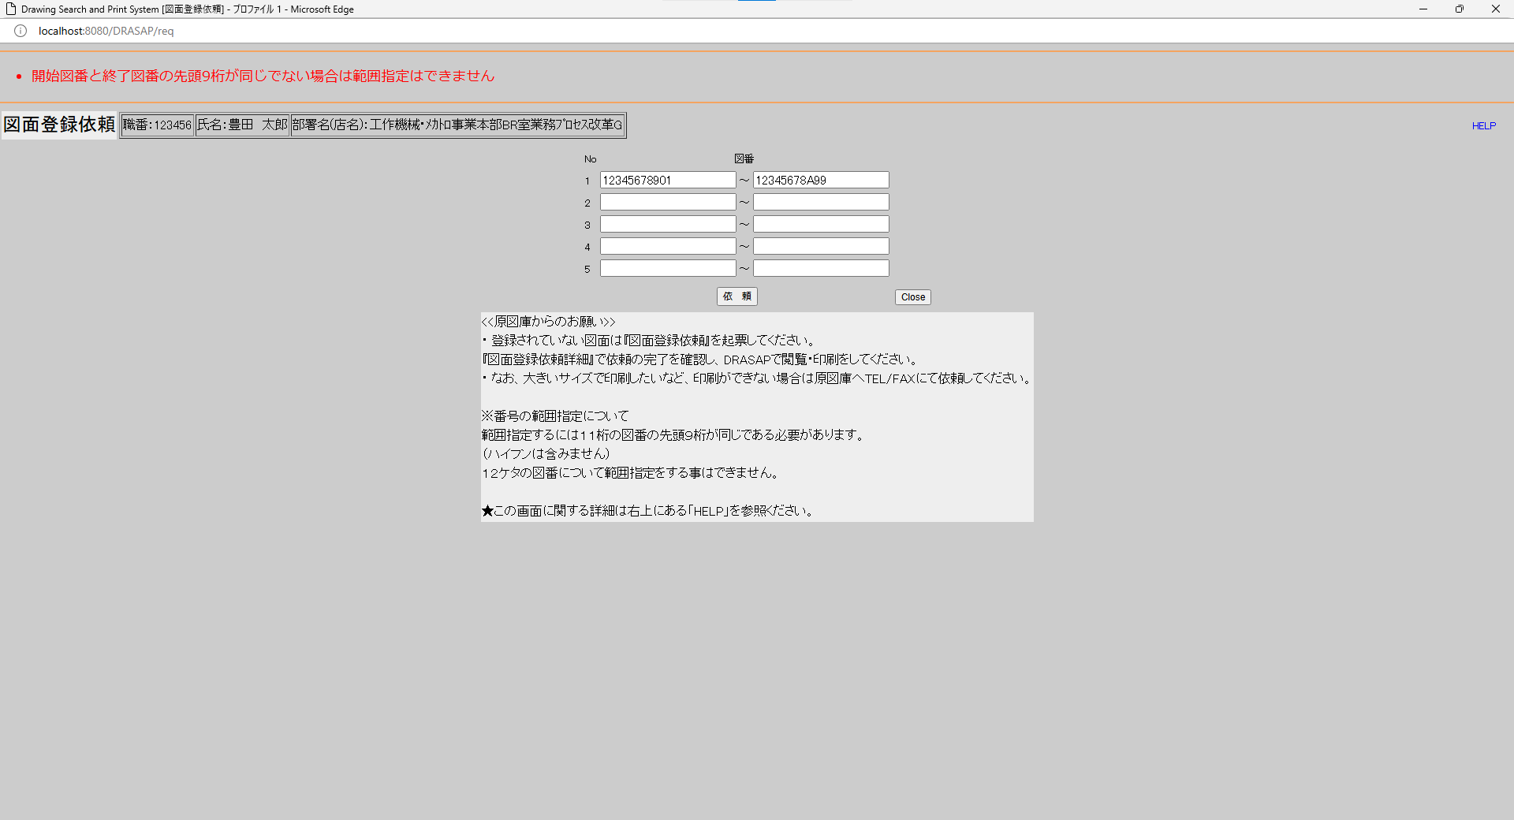

・開始図番と終了図番の先頭9桁が同じでない場合は範囲指定はできません
・開始図番と終了図番の先頭9桁が同じでない場合は範囲指定はできません

No.16
OLD | NEW




押下
押下

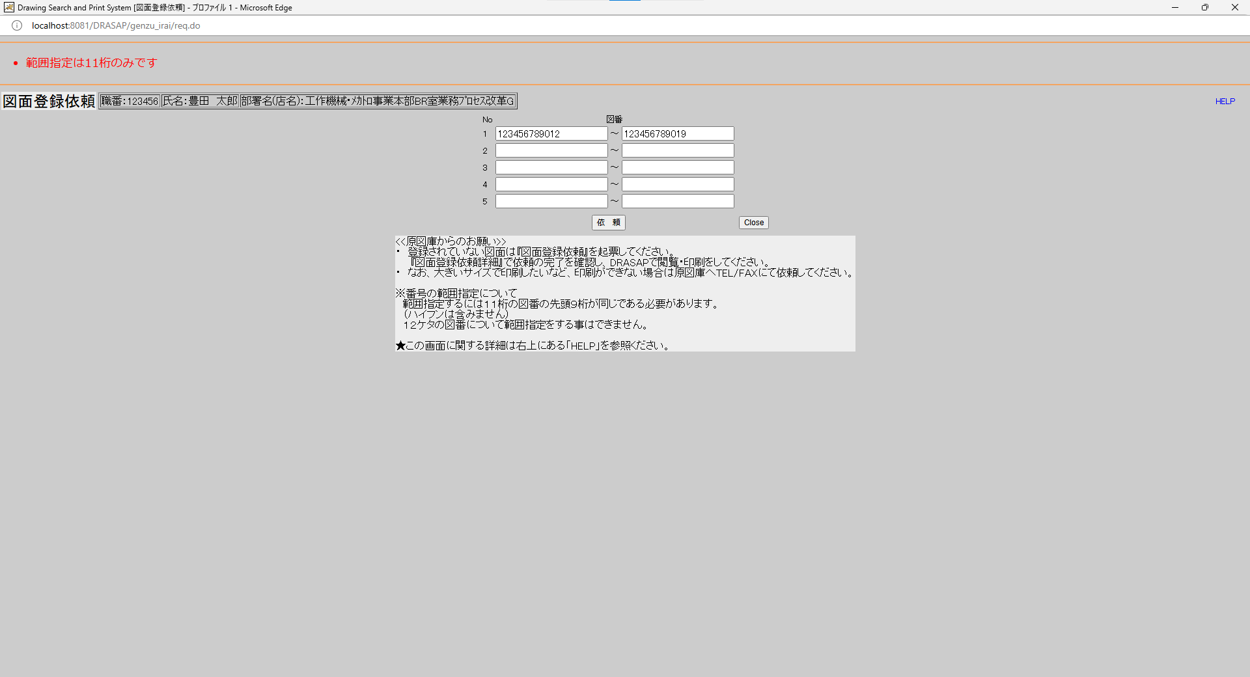
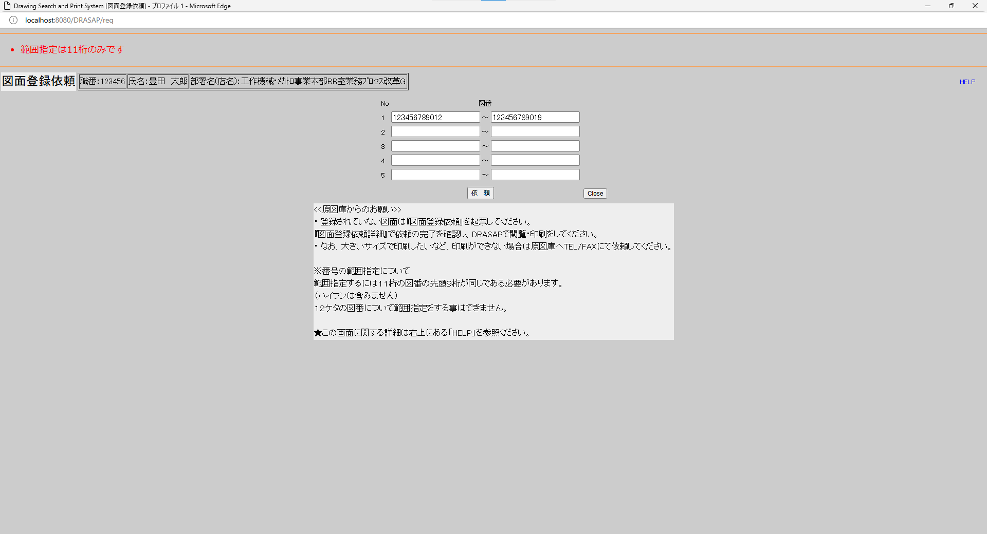

・範囲指定は11桁のみです
・範囲指定は11桁のみです

No.17
OLD | NEW




押下
押下


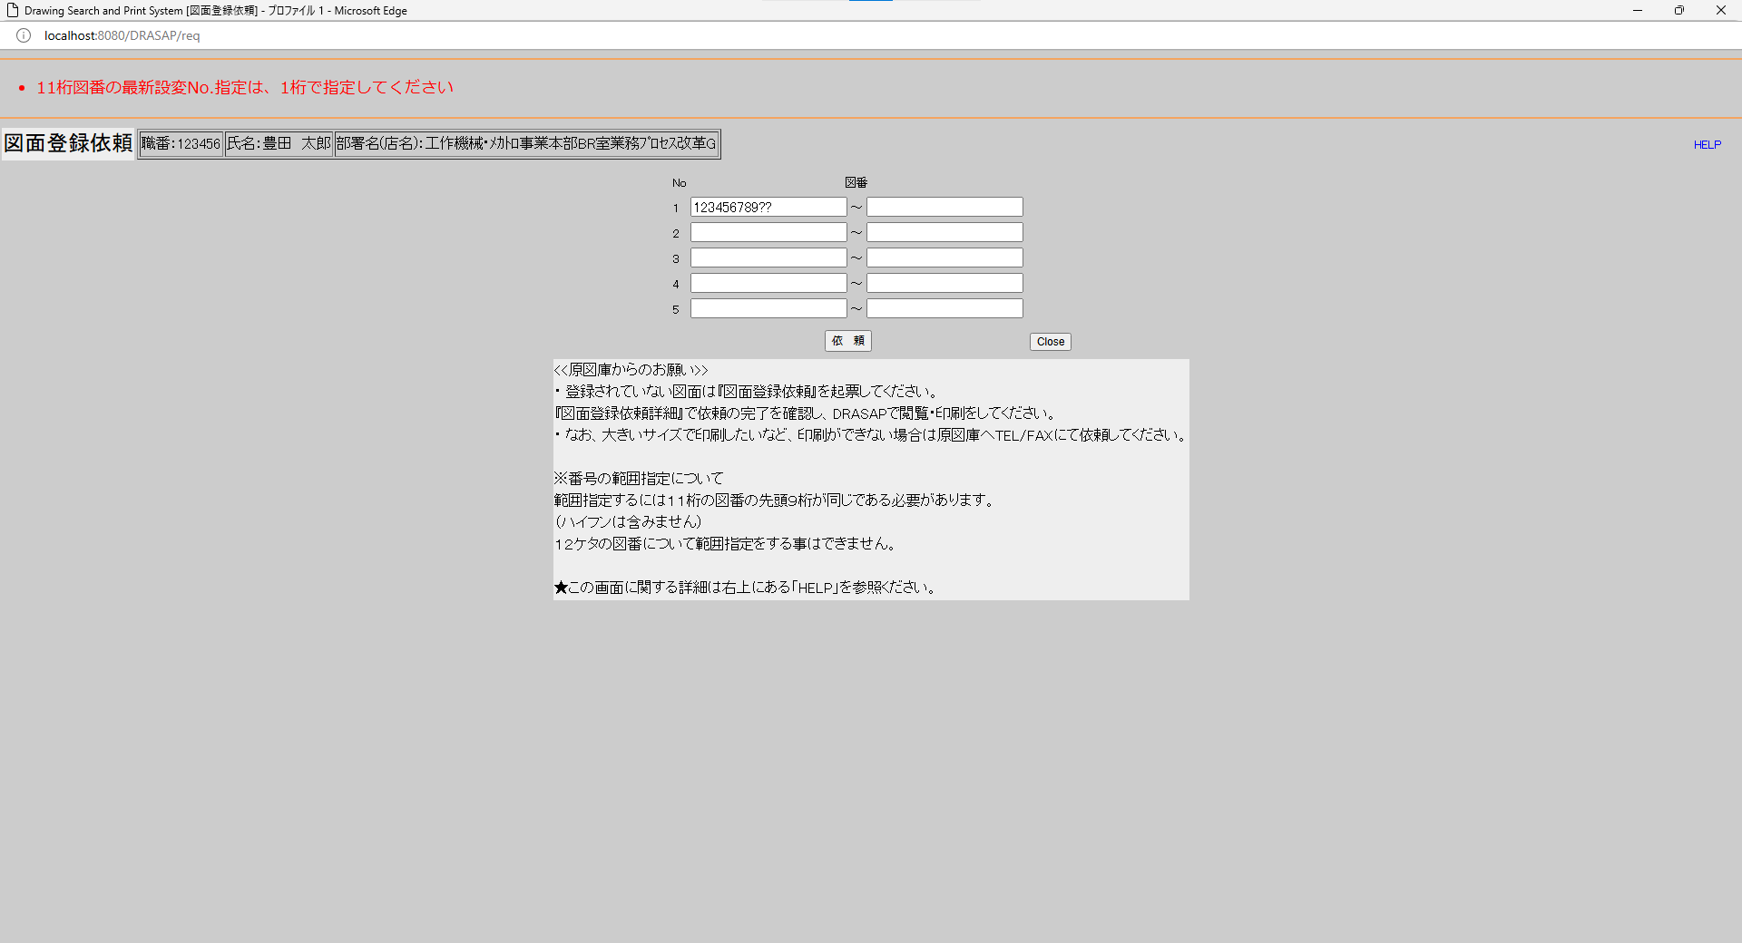

・依頼登録しました
※11桁図番の設変No.は1桁なので、本来ならエラーにしなければならない（既知の不具合で要修正）
・依頼登録しました
※11桁図番の設変No.は1桁なので、本来ならエラーにしなければならない（既知の不具合で要修正）

No.18
OLD | NEW




押下
押下




・依頼登録しました
※12桁図番の設変No.は2桁なので、本来ならエラーにしなければならない（既知の不具合で要修正）
・依頼登録しました
※12桁図番の設変No.は2桁なので、本来ならエラーにしなければならない（既知の不具合で要修正）

No.19
OLD | NEW




押下
押下




・開始図番と終了図番の先頭9桁が同じでない場合は範囲指定はできません
・開始図番と終了図番の先頭9桁が同じでない場合は範囲指定はできません

No.20
OLD | NEW




押下
押下


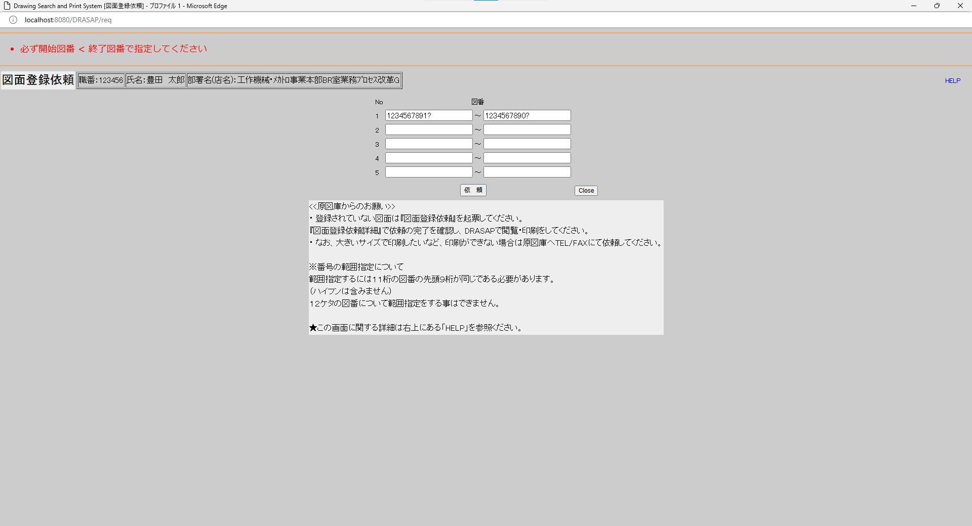

・必ず開始図番 < 終了図番で指定してください
・必ず開始図番 < 終了図番で指定してください

No.21
OLD | NEW




押下
押下




・範囲指定は11桁のみです
・範囲指定は11桁のみです

No.22~25
OLD |  |  |  |  |  |  |  |  |  |  |  |  |  |  |  |  |  |  |  |  |  |  |  |  | NEW




押下
押下




・依頼登録しました
・依頼登録しました

select * from JOB_REQUEST_SEQUENCE where SEQ_DATE = '240927' |  |  |  |  |  |  |  |  |  |  |  |  |  |  |  |  |  |  |  |  |  |  |  |  | select * from JOB_REQUEST_SEQUENCE where SEQ_DATE = '240927'
SEQ_DATE | SEQ_A | SEQ_B | SEQ_C | SEQ_D |  |  |  |  |  |  |  |  |  |  |  |  |  |  |  |  |  |  |  |  | SEQ_DATE | SEQ_A | SEQ_B | SEQ_C | SEQ_D
240927 | 016 | « NULL » | « NULL » | « NULL » |  |  |  |  |  |  |  |  |  |  |  |  |  |  |  |  |  |  |  |  | 240927 | 017 | « NULL » | « NULL » | « NULL »

原図庫作業依頼ジョブＩＤ取得用テーブル 新規ジョブIDを採番する 年月日：YYMMDD シーケンスA：上記年月日内の１から始まる連番
原図庫作業依頼ジョブＩＤ取得用テーブル 新規ジョブIDを採番する 年月日：YYMMDD シーケンスA：上記年月日内の１から始まる連番

select * from JOB_REQUEST_TABLE where JOB_ID = 'A240927-016' |  |  |  |  |  |  |  |  |  |  |  |  |  |  |  |  |  |  |  |  |  |  |  |  | select * from JOB_REQUEST_TABLE where JOB_ID = 'A240927-017'
JOB_ID | JOB_NAME | ROW_NO | REQUEST | GOUKI_NO | CONTENT | START_NO | END_NO | MESSAGE | REQUEST_DATE | COPIES | STAMP_FLAG | SCALE_MODE | SCALE_SIZE | PRINTER_ID | JOB_STAT | TRANSIT_STAT | JOB_DATE | OUTPUT_STAT | OUTPUT_DATE | USER_ID | USER_NAME | DEPT_NAME | JOB_USER_ID | JOB_USER_NAME | JOB_ID | JOB_NAME | ROW_NO | REQUEST | GOUKI_NO | CONTENT | START_NO | END_NO | MESSAGE | REQUEST_DATE | COPIES | STAMP_FLAG | SCALE_MODE | SCALE_SIZE | PRINTER_ID | JOB_STAT | TRANSIT_STAT | JOB_DATE | OUTPUT_STAT | OUTPUT_DATE | USER_ID | USER_NAME | DEPT_NAME | JOB_USER_ID | JOB_USER_NAME
A240927-016 | 図面登録依頼 | 1 | A | « NULL » | « NULL » | 12345678901 | « NULL » | « NULL » | 9/27/24 | « NULL » | 0 | « NULL » | « NULL » | « NULL » | 1 | « NULL » | 2024-09-27 | 0 | « NULL » | 123456 | 豊田 太郎 | 工作機械･ﾒｶﾄﾛ事業本部BR室業務ﾌﾟﾛｾｽ改革G | « NULL » | « NULL » | A240927-017 | 図面登録依頼 | 1 | A | « NULL » | « NULL » | 12345678901 | « NULL » | « NULL » | 9/27/24 | « NULL » | 0 | « NULL » | « NULL » | « NULL » | 1 | « NULL » | 2024-09-27 | 0 | « NULL » | 123456 | 豊田 太郎 | 工作機械･ﾒｶﾄﾛ事業本部BR室業務ﾌﾟﾛｾｽ改革G | « NULL » | « NULL »

原図庫作業依頼テーブル ジョブID：「A」+「YYMMDD」+「-」+シーケンスAの3桁表示 ジョブ名：「図面登録依頼」 行番号：1（何行目に書かれているか） 依頼区分：A（図面登録依頼はA） 開始番号：12345678901（開始位置にある図番） 終了番号：NULL（終了位置にある図番） 依頼日時：依頼日時 作業ステータス：0 ユーザID：ログインユーザID ユーザ名：ログインユーザ名 部署名：ログインユーザの所属部署
原図庫作業依頼テーブル ジョブID：「A」+「YYMMDD」+「-」+シーケンスAの3桁表示 ジョブ名：「図面登録依頼」 行番号：1（何行目に書かれているか） 依頼区分：A（図面登録依頼はA） 開始番号：12345678901（開始位置にある図番） 終了番号：NULL（終了位置にある図番） 依頼日時：依頼日時 作業ステータス：0 ユーザID：ログインユーザID ユーザ名：ログインユーザ名 部署名：ログインユーザの所属部署
select * from JOB_REQUEST_EXPAND_TABLE where JOB_ID = 'A240927-016' |  |  |  |  |  |  |  |  |  |  |  |  |  |  |  |  |  |  |  |  |  |  |  |  | select * from JOB_REQUEST_EXPAND_TABLE where JOB_ID = 'A240927-017'
SEQ_NO | JOB_ID | ROW_NO | EXPAND_DRWG_NO | EXIST | MESSAGE | JOB_USER_ID | JOB_USER_NAME | JOB_DATE |  |  |  |  |  |  |  |  |  |  |  |  |  |  |  |  | SEQ_NO | JOB_ID | ROW_NO | EXPAND_DRWG_NO | EXIST | MESSAGE | JOB_USER_ID | JOB_USER_NAME | JOB_DATE
01 | A240927-016 | 1 | 12345678901 | 1 | « NULL » | « NULL » | « NULL » | « NULL » |  |  |  |  |  |  |  |  |  |  |  |  |  |  |  |  | 01 | A240927-017 | 1 | 12345678901 | 1 | « NULL » | « NULL » | « NULL » | « NULL »

原図庫作業依頼展開テーブル シーケンス番号：01 ジョブID：「A」+「YYMMDD」+「-」+シーケンスAの3桁表示 行番号：1（図面登録依頼画面で入力した行番号） 図番：入力した図番 登録有無：図面が登録されいれば１、未登録の場合はNULL
原図庫作業依頼展開テーブル シーケンス番号：01 ジョブID：「A」+「YYMMDD」+「-」+シーケンスAの3桁表示 行番号：1（図面登録依頼画面で入力した行番号） 図番：入力した図番 登録有無：図面が登録されいれば１、未登録の場合はNULL

No.26~29
OLD |  |  |  |  |  |  |  |  |  |  |  |  |  |  |  |  |  |  |  |  |  |  |  |  | NEW




押下
押下




・依頼登録しました
・依頼登録しました

select * from JOB_REQUEST_SEQUENCE where SEQ_DATE = '240927' |  |  |  |  |  |  |  |  |  |  |  |  |  |  |  |  |  |  |  |  |  |  |  |  | select * from JOB_REQUEST_SEQUENCE where SEQ_DATE = '240927'
SEQ_DATE | SEQ_A | SEQ_B | SEQ_C | SEQ_D |  |  |  |  |  |  |  |  |  |  |  |  |  |  |  |  |  |  |  |  | SEQ_DATE | SEQ_A | SEQ_B | SEQ_C | SEQ_D
240927 | 019 | « NULL » | « NULL » | « NULL » |  |  |  |  |  |  |  |  |  |  |  |  |  |  |  |  |  |  |  |  | 240927 | 018 | « NULL » | « NULL » | « NULL »

原図庫作業依頼ジョブＩＤ取得用テーブル 新規ジョブIDを採番する 年月日：YYMMDD シーケンスA：上記年月日内の１から始まる連番
原図庫作業依頼ジョブＩＤ取得用テーブル 新規ジョブIDを採番する 年月日：YYMMDD シーケンスA：上記年月日内の１から始まる連番

select * from JOB_REQUEST_TABLE where JOB_ID = 'A240927-019' |  |  |  |  |  |  |  |  |  |  |  |  |  |  |  |  |  |  |  |  |  |  |  |  | select * from JOB_REQUEST_TABLE where JOB_ID = 'A240927-018'
JOB_ID | JOB_NAME | ROW_NO | REQUEST | GOUKI_NO | CONTENT | START_NO | END_NO | MESSAGE | REQUEST_DATE | COPIES | STAMP_FLAG | SCALE_MODE | SCALE_SIZE | PRINTER_ID | JOB_STAT | TRANSIT_STAT | JOB_DATE | OUTPUT_STAT | OUTPUT_DATE | USER_ID | USER_NAME | DEPT_NAME | JOB_USER_ID | JOB_USER_NAME | JOB_ID | JOB_NAME | ROW_NO | REQUEST | GOUKI_NO | CONTENT | START_NO | END_NO | MESSAGE | REQUEST_DATE | COPIES | STAMP_FLAG | SCALE_MODE | SCALE_SIZE | PRINTER_ID | JOB_STAT | TRANSIT_STAT | JOB_DATE | OUTPUT_STAT | OUTPUT_DATE | USER_ID | USER_NAME | DEPT_NAME | JOB_USER_ID | JOB_USER_NAME
A240927-019 | 図面登録依頼 | 1 | A | « NULL » | « NULL » | 123456789012 | « NULL » | « NULL » | 9/27/24 | « NULL » | 0 | « NULL » | « NULL » | « NULL » | 0 | « NULL » | « NULL » | 0 | « NULL » | 123456 | 豊田 太郎 | 工作機械･ﾒｶﾄﾛ事業本部BR室業務ﾌﾟﾛｾｽ改革G | « NULL » | « NULL » | A240927-018 | 図面登録依頼 | 1 | A | « NULL » | « NULL » | 123456789012 | « NULL » | « NULL » | 9/27/24 | « NULL » | 0 | « NULL » | « NULL » | « NULL » | 0 | « NULL » | « NULL » | 0 | « NULL » | 123456 | 豊田 太郎 | 工作機械･ﾒｶﾄﾛ事業本部BR室業務ﾌﾟﾛｾｽ改革G | « NULL » | « NULL »

原図庫作業依頼テーブル
ジョブID：「A」+「YYMMDD」+「-」+シーケンスAの3桁表示
ジョブ名：「図面登録依頼」
行番号：1（何行目に書かれているか）
依頼区分：A（図面登録依頼はA）
開始番号：123456789012（終了位置にある図番でも開始番号の位置に入る）
終了番号：NULL（終了位置にある図番）
依頼日時：依頼日時
作業ステータス：0
ユーザID：ログインユーザID
ユーザ名：ログインユーザ名
部署名：ログインユーザの所属部署
原図庫作業依頼テーブル
ジョブID：「A」+「YYMMDD」+「-」+シーケンスAの3桁表示
ジョブ名：「図面登録依頼」
行番号：1（何行目に書かれているか）
依頼区分：A（図面登録依頼はA）
開始番号：123456789012（終了位置にある図番でも開始番号の位置に入る）
終了番号：NULL（終了位置にある図番）
依頼日時：依頼日時
作業ステータス：0
ユーザID：ログインユーザID
ユーザ名：ログインユーザ名
部署名：ログインユーザの所属部署
select * from JOB_REQUEST_EXPAND_TABLE where JOB_ID = 'A240927-019' |  |  |  |  |  |  |  |  |  |  |  |  |  |  |  |  |  |  |  |  |  |  |  |  | select * from JOB_REQUEST_EXPAND_TABLE where JOB_ID = 'A240927-018'
SEQ_NO | JOB_ID | ROW_NO | EXPAND_DRWG_NO | EXIST | MESSAGE | JOB_USER_ID | JOB_USER_NAME | JOB_DATE |  |  |  |  |  |  |  |  |  |  |  |  |  |  |  |  | SEQ_NO | JOB_ID | ROW_NO | EXPAND_DRWG_NO | EXIST | MESSAGE | JOB_USER_ID | JOB_USER_NAME | JOB_DATE
01 | A240927-019 | 1 | 123456789012 | « NULL » | « NULL » | « NULL » | « NULL » | « NULL » |  |  |  |  |  |  |  |  |  |  |  |  |  |  |  |  | 01 | A240927-018 | 1 | 123456789012 | « NULL » | « NULL » | « NULL » | « NULL » | « NULL »

原図庫作業依頼展開テーブル
シーケンス番号：01
ジョブID：「A」+「YYMMDD」+「-」+シーケンスAの3桁表示
行番号：1（図面登録依頼画面で入力した行番号）
図番：入力した図番
登録有無：図面が登録されいれば１、未登録の場合はNULL
原図庫作業依頼展開テーブル
シーケンス番号：01
ジョブID：「A」+「YYMMDD」+「-」+シーケンスAの3桁表示
行番号：1（図面登録依頼画面で入力した行番号）
図番：入力した図番
登録有無：図面が登録されいれば１、未登録の場合はNULL

No.30~33
OLD |  |  |  |  |  |  |  |  |  |  |  |  |  |  |  |  |  |  |  |  |  |  |  |  | NEW




押下
押下




・依頼登録しました
・依頼登録しました

select * from JOB_REQUEST_SEQUENCE where SEQ_DATE = '240927' |  |  |  |  |  |  |  |  |  |  |  |  |  |  |  |  |  |  |  |  |  |  |  |  | select * from JOB_REQUEST_SEQUENCE where SEQ_DATE = '240927'
SEQ_DATE | SEQ_A | SEQ_B | SEQ_C | SEQ_D |  |  |  |  |  |  |  |  |  |  |  |  |  |  |  |  |  |  |  |  | SEQ_DATE | SEQ_A | SEQ_B | SEQ_C | SEQ_D
240927 | 020 | « NULL » | « NULL » | « NULL » |  |  |  |  |  |  |  |  |  |  |  |  |  |  |  |  |  |  |  |  | 240927 | 022 | « NULL » | « NULL » | « NULL »

原図庫作業依頼ジョブＩＤ取得用テーブル 新規ジョブIDを採番する 年月日：YYMMDD シーケンスA：上記年月日内の１から始まる連番
原図庫作業依頼ジョブＩＤ取得用テーブル 新規ジョブIDを採番する 年月日：YYMMDD シーケンスA：上記年月日内の１から始まる連番

select * from JOB_REQUEST_TABLE where JOB_ID = 'A240927-020' |  |  |  |  |  |  |  |  |  |  |  |  |  |  |  |  |  |  |  |  |  |  |  |  | select * from JOB_REQUEST_TABLE where JOB_ID = 'A240927-022'
JOB_ID | JOB_NAME | ROW_NO | REQUEST | GOUKI_NO | CONTENT | START_NO | END_NO | MESSAGE | REQUEST_DATE | COPIES | STAMP_FLAG | SCALE_MODE | SCALE_SIZE | PRINTER_ID | JOB_STAT | TRANSIT_STAT | JOB_DATE | OUTPUT_STAT | OUTPUT_DATE | USER_ID | USER_NAME | DEPT_NAME | JOB_USER_ID | JOB_USER_NAME | JOB_ID | JOB_NAME | ROW_NO | REQUEST | GOUKI_NO | CONTENT | START_NO | END_NO | MESSAGE | REQUEST_DATE | COPIES | STAMP_FLAG | SCALE_MODE | SCALE_SIZE | PRINTER_ID | JOB_STAT | TRANSIT_STAT | JOB_DATE | OUTPUT_STAT | OUTPUT_DATE | USER_ID | USER_NAME | DEPT_NAME | JOB_USER_ID | JOB_USER_NAME
A240927-020 | 図面登録依頼 | 1 | A | « NULL » | « NULL » | 1234567890? | « NULL » | « NULL » | 9/27/24 | « NULL » | 0 | « NULL » | « NULL » | « NULL » | 1 | « NULL » | 2024-09-27 | 0 | « NULL » | 123456 | 豊田 太郎 | 工作機械･ﾒｶﾄﾛ事業本部BR室業務ﾌﾟﾛｾｽ改革G | « NULL » | « NULL » | A240927-022 | 図面登録依頼 | 1 | A | « NULL » | « NULL » | 1234567890? | « NULL » | « NULL » | 9/27/24 | « NULL » | 0 | « NULL » | « NULL » | « NULL » | 1 | « NULL » | 2024-09-27 | 0 | « NULL » | 123456 | 豊田 太郎 | 工作機械･ﾒｶﾄﾛ事業本部BR室業務ﾌﾟﾛｾｽ改革G | « NULL » | « NULL »

原図庫作業依頼テーブル
ジョブID：「A」+「YYMMDD」+「-」+シーケンスAの3桁表示
ジョブ名：「図面登録依頼」
行番号：1（何行目に書かれているか）
依頼区分：A（図面登録依頼はA）
開始番号：1234567890?（開始位置にある図番）
終了番号：NULL（終了位置にある図番）
依頼日時：依頼日時
作業ステータス：0
ユーザID：ログインユーザID
ユーザ名：ログインユーザ名
部署名：ログインユーザの所属部署
原図庫作業依頼テーブル
ジョブID：「A」+「YYMMDD」+「-」+シーケンスAの3桁表示
ジョブ名：「図面登録依頼」
行番号：1（何行目に書かれているか）
依頼区分：A（図面登録依頼はA）
開始番号：1234567890?（開始位置にある図番）
終了番号：NULL（終了位置にある図番）
依頼日時：依頼日時
作業ステータス：0
ユーザID：ログインユーザID
ユーザ名：ログインユーザ名
部署名：ログインユーザの所属部署
select * from JOB_REQUEST_EXPAND_TABLE where JOB_ID = 'A240927-020' |  |  |  |  |  |  |  |  |  |  |  |  |  |  |  |  |  |  |  |  |  |  |  |  | select * from JOB_REQUEST_EXPAND_TABLE where JOB_ID = 'A240927-022'
SEQ_NO | JOB_ID | ROW_NO | EXPAND_DRWG_NO | EXIST | MESSAGE | JOB_USER_ID | JOB_USER_NAME | JOB_DATE |  |  |  |  |  |  |  |  |  |  |  |  |  |  |  |  | SEQ_NO | JOB_ID | ROW_NO | EXPAND_DRWG_NO | EXIST | MESSAGE | JOB_USER_ID | JOB_USER_NAME | JOB_DATE
01 | A240927-020 | 1 | 12345678901 | 1 | « NULL » | « NULL » | « NULL » | « NULL » |  |  |  |  |  |  |  |  |  |  |  |  |  |  |  |  | 01 | A240927-022 | 1 | 12345678901 | 1 | « NULL » | « NULL » | « NULL » | « NULL »

原図庫作業依頼展開テーブル
シーケンス番号：01
ジョブID：「A」+「YYMMDD」+「-」+シーケンスAの3桁表示
行番号：1（図面登録依頼画面で入力した行番号）
図番：設変No.部分をワイルドカードで検索し最新設変No.の図番をセット
ヒットしなければ、依頼画面で入力した?付きの図番
登録有無：図面が登録されいれば１、未登録の場合はNULL
原図庫作業依頼展開テーブル
シーケンス番号：01
ジョブID：「A」+「YYMMDD」+「-」+シーケンスAの3桁表示
行番号：1（図面登録依頼画面で入力した行番号）
図番：設変No.部分をワイルドカードで検索し最新設変No.の図番をセット
ヒットしなければ、依頼画面で入力した?付きの図番
登録有無：図面が登録されいれば１、未登録の場合はNULL

No.34~37
OLD |  |  |  |  |  |  |  |  |  |  |  |  |  |  |  |  |  |  |  |  |  |  |  |  | NEW




押下
押下


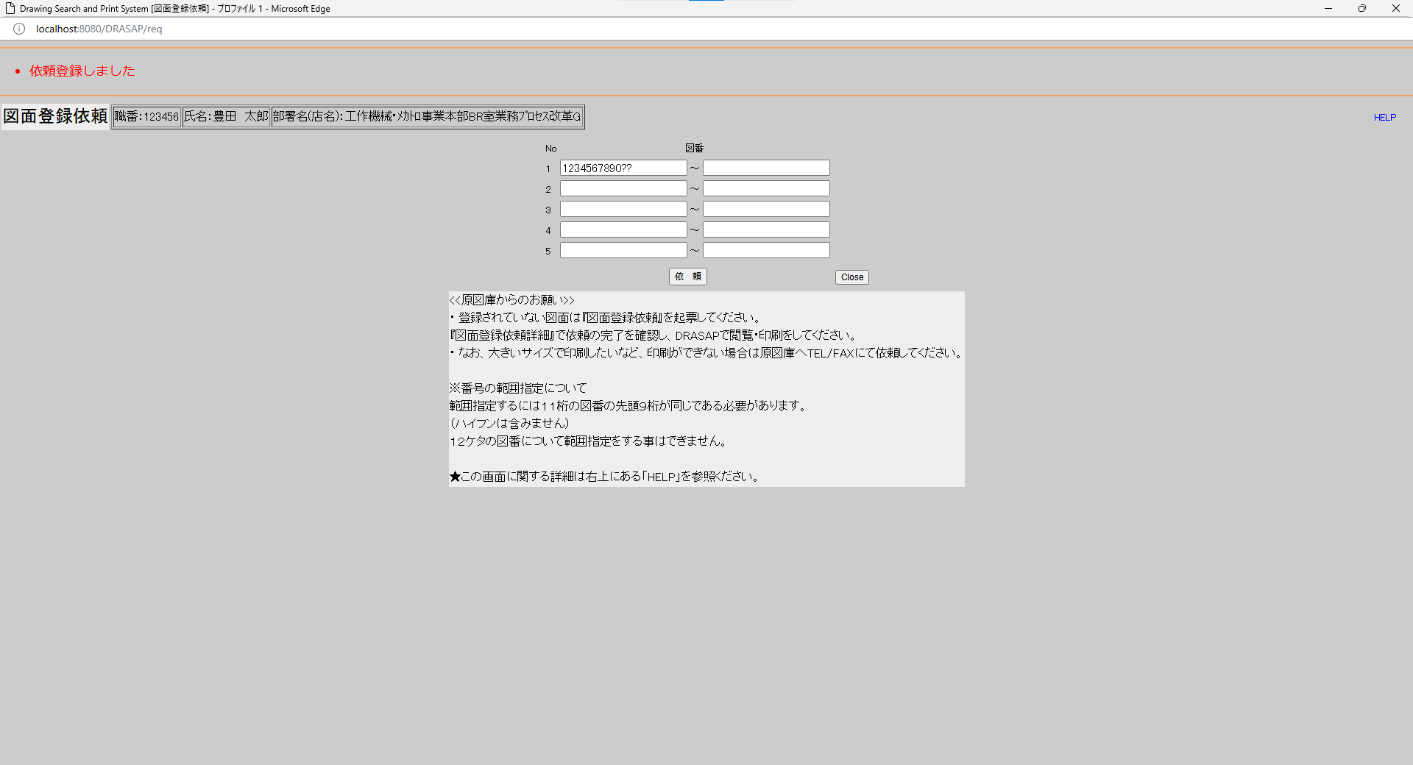

・依頼登録しました
・依頼登録しました

select * from JOB_REQUEST_SEQUENCE where SEQ_DATE = '240927' |  |  |  |  |  |  |  |  |  |  |  |  |  |  |  |  |  |  |  |  |  |  |  |  | select * from JOB_REQUEST_SEQUENCE where SEQ_DATE = '240927'
SEQ_DATE | SEQ_A | SEQ_B | SEQ_C | SEQ_D |  |  |  |  |  |  |  |  |  |  |  |  |  |  |  |  |  |  |  |  | SEQ_DATE | SEQ_A | SEQ_B | SEQ_C | SEQ_D
240927 | 021 | « NULL » | « NULL » | « NULL » |  |  |  |  |  |  |  |  |  |  |  |  |  |  |  |  |  |  |  |  | 240927 | 023 | « NULL » | « NULL » | « NULL »

原図庫作業依頼ジョブＩＤ取得用テーブル 新規ジョブIDを採番する 年月日：YYMMDD シーケンスA：上記年月日内の１から始まる連番
原図庫作業依頼ジョブＩＤ取得用テーブル 新規ジョブIDを採番する 年月日：YYMMDD シーケンスA：上記年月日内の１から始まる連番

select * from JOB_REQUEST_TABLE where JOB_ID = 'A240927-021' |  |  |  |  |  |  |  |  |  |  |  |  |  |  |  |  |  |  |  |  |  |  |  |  | select * from JOB_REQUEST_TABLE where JOB_ID = 'A240927-023'
JOB_ID | JOB_NAME | ROW_NO | REQUEST | GOUKI_NO | CONTENT | START_NO | END_NO | MESSAGE | REQUEST_DATE | COPIES | STAMP_FLAG | SCALE_MODE | SCALE_SIZE | PRINTER_ID | JOB_STAT | TRANSIT_STAT | JOB_DATE | OUTPUT_STAT | OUTPUT_DATE | USER_ID | USER_NAME | DEPT_NAME | JOB_USER_ID | JOB_USER_NAME | JOB_ID | JOB_NAME | ROW_NO | REQUEST | GOUKI_NO | CONTENT | START_NO | END_NO | MESSAGE | REQUEST_DATE | COPIES | STAMP_FLAG | SCALE_MODE | SCALE_SIZE | PRINTER_ID | JOB_STAT | TRANSIT_STAT | JOB_DATE | OUTPUT_STAT | OUTPUT_DATE | USER_ID | USER_NAME | DEPT_NAME | JOB_USER_ID | JOB_USER_NAME
A240927-021 | 図面登録依頼 | 1 | A | « NULL » | « NULL » | 1234567890?? | « NULL » | « NULL » | 9/27/24 | « NULL » | 0 | « NULL » | « NULL » | « NULL » | 1 | « NULL » | 2024-09-27 | 0 | « NULL » | 123456 | 豊田 太郎 | 工作機械･ﾒｶﾄﾛ事業本部BR室業務ﾌﾟﾛｾｽ改革G | « NULL » | « NULL » | A240927-023 | 図面登録依頼 | 1 | A | « NULL » | « NULL » | 1234567890?? | « NULL » | « NULL » | 9/27/24 | « NULL » | 0 | « NULL » | « NULL » | « NULL » | 1 | « NULL » | 2024-09-27 | 0 | « NULL » | 123456 | 豊田 太郎 | 工作機械･ﾒｶﾄﾛ事業本部BR室業務ﾌﾟﾛｾｽ改革G | « NULL » | « NULL »

原図庫作業依頼テーブル
ジョブID：「A」+「YYMMDD」+「-」+シーケンスAの3桁表示
ジョブ名：「図面登録依頼」
行番号：1（何行目に書かれているか）
依頼区分：A（図面登録依頼はA）
開始番号：1234567890??（開始位置にある図番）
終了番号：NULL（終了位置にある図番）
依頼日時：依頼日時
作業ステータス：0
ユーザID：ログインユーザID
ユーザ名：ログインユーザ名
部署名：ログインユーザの所属部署
原図庫作業依頼テーブル
ジョブID：「A」+「YYMMDD」+「-」+シーケンスAの3桁表示
ジョブ名：「図面登録依頼」
行番号：1（何行目に書かれているか）
依頼区分：A（図面登録依頼はA）
開始番号：1234567890??（開始位置にある図番）
終了番号：NULL（終了位置にある図番）
依頼日時：依頼日時
作業ステータス：0
ユーザID：ログインユーザID
ユーザ名：ログインユーザ名
部署名：ログインユーザの所属部署
select * from JOB_REQUEST_EXPAND_TABLE where JOB_ID = 'A240927-021' |  |  |  |  |  |  |  |  |  |  |  |  |  |  |  |  |  |  |  |  |  |  |  |  | select * from JOB_REQUEST_EXPAND_TABLE where JOB_ID = 'A240927-023'
SEQ_NO | JOB_ID | ROW_NO | EXPAND_DRWG_NO | EXIST | MESSAGE | JOB_USER_ID | JOB_USER_NAME | JOB_DATE |  |  |  |  |  |  |  |  |  |  |  |  |  |  |  |  | SEQ_NO | JOB_ID | ROW_NO | EXPAND_DRWG_NO | EXIST | MESSAGE | JOB_USER_ID | JOB_USER_NAME | JOB_DATE
01 | A240927-021 | 1 | 12345678901 | 1 | « NULL » | « NULL » | « NULL » | « NULL » |  |  |  |  |  |  |  |  |  |  |  |  |  |  |  |  | 01 | A240927-023 | 1 | 12345678901 | 1 | « NULL » | « NULL » | « NULL » | « NULL »

原図庫作業依頼展開テーブル
シーケンス番号：01
ジョブID：「A」+「YYMMDD」+「-」+シーケンスAの3桁表示
行番号：1（図面登録依頼画面で入力した行番号）
図番：設変No.部分をワイルドカードで検索し最新設変No.の図番をセット
ヒットしなければ、依頼画面で入力した??付きの図番
※11桁図番に合致するものがあればそれを拾ってセットする既知の不具合あり（要修正）
登録有無：図面が登録されいれば１、未登録の場合はNULL
原図庫作業依頼展開テーブル
シーケンス番号：01
ジョブID：「A」+「YYMMDD」+「-」+シーケンスAの3桁表示
行番号：1（図面登録依頼画面で入力した行番号）
図番：設変No.部分をワイルドカードで検索し最新設変No.の図番をセット
ヒットしなければ、依頼画面で入力した??付きの図番
※11桁図番に合致するものがあればそれを拾ってセットする既知の不具合あり（要修正）
登録有無：図面が登録されいれば１、未登録の場合はNULL

No.38~41
OLD |  |  |  |  |  |  |  |  |  |  |  |  |  |  |  |  |  |  |  |  |  |  |  |  | NEW




押下
押下




・依頼登録しました
・依頼登録しました

select * from JOB_REQUEST_SEQUENCE where SEQ_DATE = '240927' |  |  |  |  |  |  |  |  |  |  |  |  |  |  |  |  |  |  |  |  |  |  |  |  | select * from JOB_REQUEST_SEQUENCE where SEQ_DATE = '240927'
SEQ_DATE | SEQ_A | SEQ_B | SEQ_C | SEQ_D |  |  |  |  |  |  |  |  |  |  |  |  |  |  |  |  |  |  |  |  | SEQ_DATE | SEQ_A | SEQ_B | SEQ_C | SEQ_D
240927 | 025 | « NULL » | « NULL » | « NULL » |  |  |  |  |  |  |  |  |  |  |  |  |  |  |  |  |  |  |  |  | 240927 | 024 | « NULL » | « NULL » | « NULL »

原図庫作業依頼ジョブＩＤ取得用テーブル 新規ジョブIDを採番する 年月日：YYMMDD シーケンスA：上記年月日内の１から始まる連番
原図庫作業依頼ジョブＩＤ取得用テーブル 新規ジョブIDを採番する 年月日：YYMMDD シーケンスA：上記年月日内の１から始まる連番

select * from JOB_REQUEST_TABLE where JOB_ID = 'A240927-025' |  |  |  |  |  |  |  |  |  |  |  |  |  |  |  |  |  |  |  |  |  |  |  |  | select * from JOB_REQUEST_TABLE where JOB_ID = 'A240927-024'
JOB_ID | JOB_NAME | ROW_NO | REQUEST | GOUKI_NO | CONTENT | START_NO | END_NO | MESSAGE | REQUEST_DATE | COPIES | STAMP_FLAG | SCALE_MODE | SCALE_SIZE | PRINTER_ID | JOB_STAT | TRANSIT_STAT | JOB_DATE | OUTPUT_STAT | OUTPUT_DATE | USER_ID | USER_NAME | DEPT_NAME | JOB_USER_ID | JOB_USER_NAME | JOB_ID | JOB_NAME | ROW_NO | REQUEST | GOUKI_NO | CONTENT | START_NO | END_NO | MESSAGE | REQUEST_DATE | COPIES | STAMP_FLAG | SCALE_MODE | SCALE_SIZE | PRINTER_ID | JOB_STAT | TRANSIT_STAT | JOB_DATE | OUTPUT_STAT | OUTPUT_DATE | USER_ID | USER_NAME | DEPT_NAME | JOB_USER_ID | JOB_USER_NAME
A240927-025 | 図面登録依頼 | 1 | A | « NULL » | « NULL » | 12345678900 | 12345678904 | « NULL » | 9/27/24 | « NULL » | 0 | « NULL » | « NULL » | « NULL » | 0 | « NULL » | « NULL » | 0 | « NULL » | 123456 | 豊田 太郎 | 工作機械･ﾒｶﾄﾛ事業本部BR室業務ﾌﾟﾛｾｽ改革G | « NULL » | « NULL » | A240927-024 | 図面登録依頼 | 1 | A | « NULL » | « NULL » | 12345678900 | 12345678904 | « NULL » | 9/27/24 | « NULL » | 0 | « NULL » | « NULL » | « NULL » | 0 | « NULL » | « NULL » | 0 | « NULL » | 123456 | 豊田 太郎 | 工作機械･ﾒｶﾄﾛ事業本部BR室業務ﾌﾟﾛｾｽ改革G | « NULL » | « NULL »

原図庫作業依頼テーブル
ジョブID：「A」+「YYMMDD」+「-」+シーケンスAの3桁表示
ジョブ名：「図面登録依頼」
行番号：1（何行目に書かれているか）
依頼区分：A（図面登録依頼はA）
開始番号：12345678900
終了番号：12345678904
依頼日時：依頼日時
作業ステータス：0
ユーザID：ログインユーザID
ユーザ名：ログインユーザ名
部署名：ログインユーザの所属部署
原図庫作業依頼テーブル
ジョブID：「A」+「YYMMDD」+「-」+シーケンスAの3桁表示
ジョブ名：「図面登録依頼」
行番号：1（何行目に書かれているか）
依頼区分：A（図面登録依頼はA）
開始番号：12345678900
終了番号：12345678904
依頼日時：依頼日時
作業ステータス：0
ユーザID：ログインユーザID
ユーザ名：ログインユーザ名
部署名：ログインユーザの所属部署
select * from JOB_REQUEST_EXPAND_TABLE where JOB_ID = 'A240927-025' |  |  |  |  |  |  |  |  |  |  |  |  |  |  |  |  |  |  |  |  |  |  |  |  | select * from JOB_REQUEST_EXPAND_TABLE where JOB_ID = 'A240927-024'
SEQ_NO | JOB_ID | ROW_NO | EXPAND_DRWG_NO | EXIST | MESSAGE | JOB_USER_ID | JOB_USER_NAME | JOB_DATE |  |  |  |  |  |  |  |  |  |  |  |  |  |  |  |  | SEQ_NO | JOB_ID | ROW_NO | EXPAND_DRWG_NO | EXIST | MESSAGE | JOB_USER_ID | JOB_USER_NAME | JOB_DATE
01 | A240927-025 | 1 | 12345678900 | « NULL » | « NULL » | « NULL » | « NULL » | « NULL » |  |  |  |  |  |  |  |  |  |  |  |  |  |  |  |  | 01 | A240927-024 | 1 | 12345678900 | « NULL » | « NULL » | « NULL » | « NULL » | « NULL »
02 | A240927-025 | 1 | 12345678901 | 1 | « NULL » | « NULL » | « NULL » | « NULL » |  |  |  |  |  |  |  |  |  |  |  |  |  |  |  |  | 02 | A240927-024 | 1 | 12345678901 | 1 | « NULL » | « NULL » | « NULL » | « NULL »
03 | A240927-025 | 1 | 12345678902 | « NULL » | « NULL » | « NULL » | « NULL » | « NULL » |  |  |  |  |  |  |  |  |  |  |  |  |  |  |  |  | 03 | A240927-024 | 1 | 12345678902 | « NULL » | « NULL » | « NULL » | « NULL » | « NULL »
04 | A240927-025 | 1 | 12345678903 | « NULL » | « NULL » | « NULL » | « NULL » | « NULL » |  |  |  |  |  |  |  |  |  |  |  |  |  |  |  |  | 04 | A240927-024 | 1 | 12345678903 | « NULL » | « NULL » | « NULL » | « NULL » | « NULL »
05 | A240927-025 | 1 | 12345678904 | « NULL » | « NULL » | « NULL » | « NULL » | « NULL » |  |  |  |  |  |  |  |  |  |  |  |  |  |  |  |  | 05 | A240927-024 | 1 | 12345678904 | « NULL » | « NULL » | « NULL » | « NULL » | « NULL »

原図庫作業依頼展開テーブル
・5件の設変No.が含まれるので、5レコード登録される
・内容は、次の通り
シーケンス番号：01～05（図番展開した場合に１から順に割り当てられる番号）
ジョブID：「A」+「YYMMDD」+「-」+シーケンスAの3桁表示（全部同じ）
行番号：1（図面登録依頼画面で入力した行番号）
図番：12345678900 ～ 12345678904（設変No.が0～4）
登録有無：図面が登録されいれば１、未登録の場合はNULL
原図庫作業依頼展開テーブル
・5件の設変No.が含まれるので、5レコード登録される
・内容は、次の通り
シーケンス番号：01～05（図番展開した場合に１から順に割り当てられる番号）
ジョブID：「A」+「YYMMDD」+「-」+シーケンスAの3桁表示（全部同じ）
行番号：1（図面登録依頼画面で入力した行番号）
図番：12345678900 ～ 12345678904（設変No.が0～4）
登録有無：図面が登録されいれば１、未登録の場合はNULL

No.42~45
OLD |  |  |  |  |  |  |  |  |  |  |  |  |  |  |  |  |  |  |  |  |  |  |  |  | NEW




押下
押下




・依頼登録しました
・依頼登録しました

select * from JOB_REQUEST_SEQUENCE where SEQ_DATE = '240927' |  |  |  |  |  |  |  |  |  |  |  |  |  |  |  |  |  |  |  |  |  |  |  |  | select * from JOB_REQUEST_SEQUENCE where SEQ_DATE = '240927'
SEQ_DATE | SEQ_A | SEQ_B | SEQ_C | SEQ_D |  |  |  |  |  |  |  |  |  |  |  |  |  |  |  |  |  |  |  |  | SEQ_DATE | SEQ_A | SEQ_B | SEQ_C | SEQ_D
240927 | 026 | « NULL » | « NULL » | « NULL » |  |  |  |  |  |  |  |  |  |  |  |  |  |  |  |  |  |  |  |  | 240927 | 027 | « NULL » | « NULL » | « NULL »

原図庫作業依頼ジョブＩＤ取得用テーブル 新規ジョブIDを採番する 年月日：YYMMDD シーケンスA：上記年月日内の１から始まる連番
原図庫作業依頼ジョブＩＤ取得用テーブル 新規ジョブIDを採番する 年月日：YYMMDD シーケンスA：上記年月日内の１から始まる連番

select * from JOB_REQUEST_TABLE where JOB_ID = 'A240927-026' |  |  |  |  |  |  |  |  |  |  |  |  |  |  |  |  |  |  |  |  |  |  |  |  | select * from JOB_REQUEST_TABLE where JOB_ID = 'A240927-027'
JOB_ID | JOB_NAME | ROW_NO | REQUEST | GOUKI_NO | CONTENT | START_NO | END_NO | MESSAGE | REQUEST_DATE | COPIES | STAMP_FLAG | SCALE_MODE | SCALE_SIZE | PRINTER_ID | JOB_STAT | TRANSIT_STAT | JOB_DATE | OUTPUT_STAT | OUTPUT_DATE | USER_ID | USER_NAME | DEPT_NAME | JOB_USER_ID | JOB_USER_NAME | JOB_ID | JOB_NAME | ROW_NO | REQUEST | GOUKI_NO | CONTENT | START_NO | END_NO | MESSAGE | REQUEST_DATE | COPIES | STAMP_FLAG | SCALE_MODE | SCALE_SIZE | PRINTER_ID | JOB_STAT | TRANSIT_STAT | JOB_DATE | OUTPUT_STAT | OUTPUT_DATE | USER_ID | USER_NAME | DEPT_NAME | JOB_USER_ID | JOB_USER_NAME
A240927-026 | 図面登録依頼 | 1 | A | « NULL » | « NULL » | 12345678900 | 12345678941 | « NULL » | 9/27/24 | « NULL » | 0 | « NULL » | « NULL » | « NULL » | 0 | « NULL » | « NULL » | 0 | « NULL » | 123456 | 豊田 太郎 | 工作機械･ﾒｶﾄﾛ事業本部BR室業務ﾌﾟﾛｾｽ改革G | « NULL » | « NULL » | A240927-027 | 図面登録依頼 | 1 | A | « NULL » | « NULL » | 12345678900 | 12345678941 | « NULL » | 9/27/24 | « NULL » | 0 | « NULL » | « NULL » | « NULL » | 0 | « NULL » | « NULL » | 0 | « NULL » | 123456 | 豊田 太郎 | 工作機械･ﾒｶﾄﾛ事業本部BR室業務ﾌﾟﾛｾｽ改革G | « NULL » | « NULL »

原図庫作業依頼テーブル
ジョブID：「A」+「YYMMDD」+「-」+シーケンスAの3桁表示
ジョブ名：「図面登録依頼」
行番号：1（何行目に書かれているか）
依頼区分：A（図面登録依頼はA）
開始番号：12345678900
終了番号：12345678941
依頼日時：依頼日時
作業ステータス：0
ユーザID：ログインユーザID
ユーザ名：ログインユーザ名
部署名：ログインユーザの所属部署
原図庫作業依頼テーブル
ジョブID：「A」+「YYMMDD」+「-」+シーケンスAの3桁表示
ジョブ名：「図面登録依頼」
行番号：1（何行目に書かれているか）
依頼区分：A（図面登録依頼はA）
開始番号：12345678900
終了番号：12345678941
依頼日時：依頼日時
作業ステータス：0
ユーザID：ログインユーザID
ユーザ名：ログインユーザ名
部署名：ログインユーザの所属部署
select * from JOB_REQUEST_EXPAND_TABLE where JOB_ID = 'A240927-026' |  |  |  |  |  |  |  |  |  |  |  |  |  |  |  |  |  |  |  |  |  |  |  |  | select * from JOB_REQUEST_EXPAND_TABLE where JOB_ID = 'A240927-027'
SEQ_NO | JOB_ID | ROW_NO | EXPAND_DRWG_NO | EXIST | MESSAGE | JOB_USER_ID | JOB_USER_NAME | JOB_DATE |  |  |  |  |  |  |  |  |  |  |  |  |  |  |  |  | SEQ_NO | JOB_ID | ROW_NO | EXPAND_DRWG_NO | EXIST | MESSAGE | JOB_USER_ID | JOB_USER_NAME | JOB_DATE
01 | A240927-026 | 1 | 12345678900 | « NULL » | « NULL » | « NULL » | « NULL » | « NULL » |  |  |  |  |  |  |  |  |  |  |  |  |  |  |  |  | 01 | A240927-027 | 1 | 12345678900 | « NULL » | « NULL » | « NULL » | « NULL » | « NULL »
02 | A240927-026 | 1 | 1234567891? | « NULL » | « NULL » | « NULL » | « NULL » | « NULL » |  |  |  |  |  |  |  |  |  |  |  |  |  |  |  |  | 02 | A240927-027 | 1 | 1234567891? | « NULL » | « NULL » | « NULL » | « NULL » | « NULL »
03 | A240927-026 | 1 | 1234567892? | « NULL » | « NULL » | « NULL » | « NULL » | « NULL » |  |  |  |  |  |  |  |  |  |  |  |  |  |  |  |  | 03 | A240927-027 | 1 | 1234567892? | « NULL » | « NULL » | « NULL » | « NULL » | « NULL »
04 | A240927-026 | 1 | 1234567893? | « NULL » | « NULL » | « NULL » | « NULL » | « NULL » |  |  |  |  |  |  |  |  |  |  |  |  |  |  |  |  | 04 | A240927-027 | 1 | 1234567893? | « NULL » | « NULL » | « NULL » | « NULL » | « NULL »
05 | A240927-026 | 1 | 12345678941 | « NULL » | « NULL » | « NULL » | « NULL » | « NULL » |  |  |  |  |  |  |  |  |  |  |  |  |  |  |  |  | 05 | A240927-027 | 1 | 12345678941 | « NULL » | « NULL » | « NULL » | « NULL » | « NULL »

原図庫作業依頼展開テーブル
・5件の設変No.が含まれるので、5レコード登録される
・内容は、次の通り
シーケンス番号：01～05（図番展開した場合に１から順に割り当てられる番号）
ジョブID：「A」+「YYMMDD」+「-」+シーケンスAの3桁表示（全部同じ）
行番号：1（図面登録依頼画面で入力した行番号）
図番：
12345678900（1レコード目）
1234567891?（2レコード目）
1234567892?（3レコード目）
1234567893?（4レコード目）
12345678941（5レコード目）
※上記?の部分は、最新設変No.の図面が登録されていれば、その設変No.となる
登録有無：図面が登録されいれば１、未登録の場合はNULL
原図庫作業依頼展開テーブル
・5件の設変No.が含まれるので、5レコード登録される
・内容は、次の通り
シーケンス番号：01～05（図番展開した場合に１から順に割り当てられる番号）
ジョブID：「A」+「YYMMDD」+「-」+シーケンスAの3桁表示（全部同じ）
行番号：1（図面登録依頼画面で入力した行番号）
図番：
12345678900（1レコード目）
1234567891?（2レコード目）
1234567892?（3レコード目）
1234567893?（4レコード目）
12345678941（5レコード目）
※上記?の部分は、最新設変No.の図面が登録されていれば、その設変No.となる
登録有無：図面が登録されいれば１、未登録の場合はNULL

No.46~49
OLD |  |  |  |  |  |  |  |  |  |  |  |  |  |  |  |  |  |  |  |  |  |  |  |  | NEW




押下
押下




・依頼登録しました
・依頼登録しました

select * from JOB_REQUEST_SEQUENCE where SEQ_DATE = '240927' |  |  |  |  |  |  |  |  |  |  |  |  |  |  |  |  |  |  |  |  |  |  |  |  | select * from JOB_REQUEST_SEQUENCE where SEQ_DATE = '240927'
SEQ_DATE | SEQ_A | SEQ_B | SEQ_C | SEQ_D |  |  |  |  |  |  |  |  |  |  |  |  |  |  |  |  |  |  |  |  | SEQ_DATE | SEQ_A | SEQ_B | SEQ_C | SEQ_D
240927 | 029 | « NULL » | « NULL » | « NULL » |  |  |  |  |  |  |  |  |  |  |  |  |  |  |  |  |  |  |  |  | 240927 | 028 | « NULL » | « NULL » | « NULL »

原図庫作業依頼ジョブＩＤ取得用テーブル 新規ジョブIDを採番する 年月日：YYMMDD シーケンスA：上記年月日内の１から始まる連番
原図庫作業依頼ジョブＩＤ取得用テーブル 新規ジョブIDを採番する 年月日：YYMMDD シーケンスA：上記年月日内の１から始まる連番

select * from JOB_REQUEST_TABLE where JOB_ID = 'A240927-029' |  |  |  |  |  |  |  |  |  |  |  |  |  |  |  |  |  |  |  |  |  |  |  |  | select * from JOB_REQUEST_TABLE where JOB_ID = 'A240927-028'
JOB_ID | JOB_NAME | ROW_NO | REQUEST | GOUKI_NO | CONTENT | START_NO | END_NO | MESSAGE | REQUEST_DATE | COPIES | STAMP_FLAG | SCALE_MODE | SCALE_SIZE | PRINTER_ID | JOB_STAT | TRANSIT_STAT | JOB_DATE | OUTPUT_STAT | OUTPUT_DATE | USER_ID | USER_NAME | DEPT_NAME | JOB_USER_ID | JOB_USER_NAME | JOB_ID | JOB_NAME | ROW_NO | REQUEST | GOUKI_NO | CONTENT | START_NO | END_NO | MESSAGE | REQUEST_DATE | COPIES | STAMP_FLAG | SCALE_MODE | SCALE_SIZE | PRINTER_ID | JOB_STAT | TRANSIT_STAT | JOB_DATE | OUTPUT_STAT | OUTPUT_DATE | USER_ID | USER_NAME | DEPT_NAME | JOB_USER_ID | JOB_USER_NAME
A240927-029 | 図面登録依頼 | 1 | A | « NULL » | « NULL » | 1234567890? | 1234567894? | « NULL » | 9/27/24 | « NULL » | 0 | « NULL » | « NULL » | « NULL » | 0 | « NULL » | « NULL » | 0 | « NULL » | 123456 | 豊田 太郎 | 工作機械･ﾒｶﾄﾛ事業本部BR室業務ﾌﾟﾛｾｽ改革G | « NULL » | « NULL » | A240927-028 | 図面登録依頼 | 1 | A | « NULL » | « NULL » | 1234567890? | 1234567894? | « NULL » | 9/27/24 | « NULL » | 0 | « NULL » | « NULL » | « NULL » | 0 | « NULL » | « NULL » | 0 | « NULL » | 123456 | 豊田 太郎 | 工作機械･ﾒｶﾄﾛ事業本部BR室業務ﾌﾟﾛｾｽ改革G | « NULL » | « NULL »

原図庫作業依頼テーブル
ジョブID：「A」+「YYMMDD」+「-」+シーケンスAの3桁表示
ジョブ名：「図面登録依頼」
行番号：1（何行目に書かれているか）
依頼区分：A（図面登録依頼はA）
開始番号：1234567890?
終了番号：1234567894?
依頼日時：依頼日時
作業ステータス：0
ユーザID：ログインユーザID
ユーザ名：ログインユーザ名
部署名：ログインユーザの所属部署
原図庫作業依頼テーブル
ジョブID：「A」+「YYMMDD」+「-」+シーケンスAの3桁表示
ジョブ名：「図面登録依頼」
行番号：1（何行目に書かれているか）
依頼区分：A（図面登録依頼はA）
開始番号：1234567890?
終了番号：1234567894?
依頼日時：依頼日時
作業ステータス：0
ユーザID：ログインユーザID
ユーザ名：ログインユーザ名
部署名：ログインユーザの所属部署
select * from JOB_REQUEST_EXPAND_TABLE where JOB_ID = 'A240927-029' |  |  |  |  |  |  |  |  |  |  |  |  |  |  |  |  |  |  |  |  |  |  |  |  | select * from JOB_REQUEST_EXPAND_TABLE where JOB_ID = 'A240927-028'
SEQ_NO | JOB_ID | ROW_NO | EXPAND_DRWG_NO | EXIST | MESSAGE | JOB_USER_ID | JOB_USER_NAME | JOB_DATE |  |  |  |  |  |  |  |  |  |  |  |  |  |  |  |  | SEQ_NO | JOB_ID | ROW_NO | EXPAND_DRWG_NO | EXIST | MESSAGE | JOB_USER_ID | JOB_USER_NAME | JOB_DATE
01 | A240927-029 | 1 | 12345678901 | 1 | « NULL » | « NULL » | « NULL » | « NULL » |  |  |  |  |  |  |  |  |  |  |  |  |  |  |  |  | 01 | A240927-028 | 1 | 12345678901 | 1 | « NULL » | « NULL » | « NULL » | « NULL »
02 | A240927-029 | 1 | 1234567891? | « NULL » | « NULL » | « NULL » | « NULL » | « NULL » |  |  |  |  |  |  |  |  |  |  |  |  |  |  |  |  | 02 | A240927-028 | 1 | 1234567891? | « NULL » | « NULL » | « NULL » | « NULL » | « NULL »
03 | A240927-029 | 1 | 1234567892? | « NULL » | « NULL » | « NULL » | « NULL » | « NULL » |  |  |  |  |  |  |  |  |  |  |  |  |  |  |  |  | 03 | A240927-028 | 1 | 1234567892? | « NULL » | « NULL » | « NULL » | « NULL » | « NULL »
04 | A240927-029 | 1 | 1234567893? | « NULL » | « NULL » | « NULL » | « NULL » | « NULL » |  |  |  |  |  |  |  |  |  |  |  |  |  |  |  |  | 04 | A240927-028 | 1 | 1234567893? | « NULL » | « NULL » | « NULL » | « NULL » | « NULL »
05 | A240927-029 | 1 | 1234567894? | « NULL » | « NULL » | « NULL » | « NULL » | « NULL » |  |  |  |  |  |  |  |  |  |  |  |  |  |  |  |  | 05 | A240927-028 | 1 | 1234567894? | « NULL » | « NULL » | « NULL » | « NULL » | « NULL »

原図庫作業依頼展開テーブル
・5件の設変No.が含まれるので、5レコード登録される
・内容は、次の通り
シーケンス番号：01～05（図番展開した場合に１から順に割り当てられる番号）
ジョブID：「A」+「YYMMDD」+「-」+シーケンスAの3桁表示（全部同じ）
行番号：1（図面登録依頼画面で入力した行番号）
図番：
12345678901（1レコード目）
1234567891?（2レコード目）
1234567892?（3レコード目）
1234567893?（4レコード目）
1234567894?（5レコード目）
※上記?の部分は、最新設変No.の図面が登録されていれば、その設変No.となる
登録有無：図面が登録されいれば１、未登録の場合はNULL
原図庫作業依頼展開テーブル
・5件の設変No.が含まれるので、5レコード登録される
・内容は、次の通り
シーケンス番号：01～05（図番展開した場合に１から順に割り当てられる番号）
ジョブID：「A」+「YYMMDD」+「-」+シーケンスAの3桁表示（全部同じ）
行番号：1（図面登録依頼画面で入力した行番号）
図番：
12345678901（1レコード目）
1234567891?（2レコード目）
1234567892?（3レコード目）
1234567893?（4レコード目）
1234567894?（5レコード目）
※上記?の部分は、最新設変No.の図面が登録されていれば、その設変No.となる
登録有無：図面が登録されいれば１、未登録の場合はNULL

No.50~53
OLD |  |  |  |  |  |  |  |  |  |  |  |  |  |  |  |  |  |  |  |  |  |  |  |  | NEW


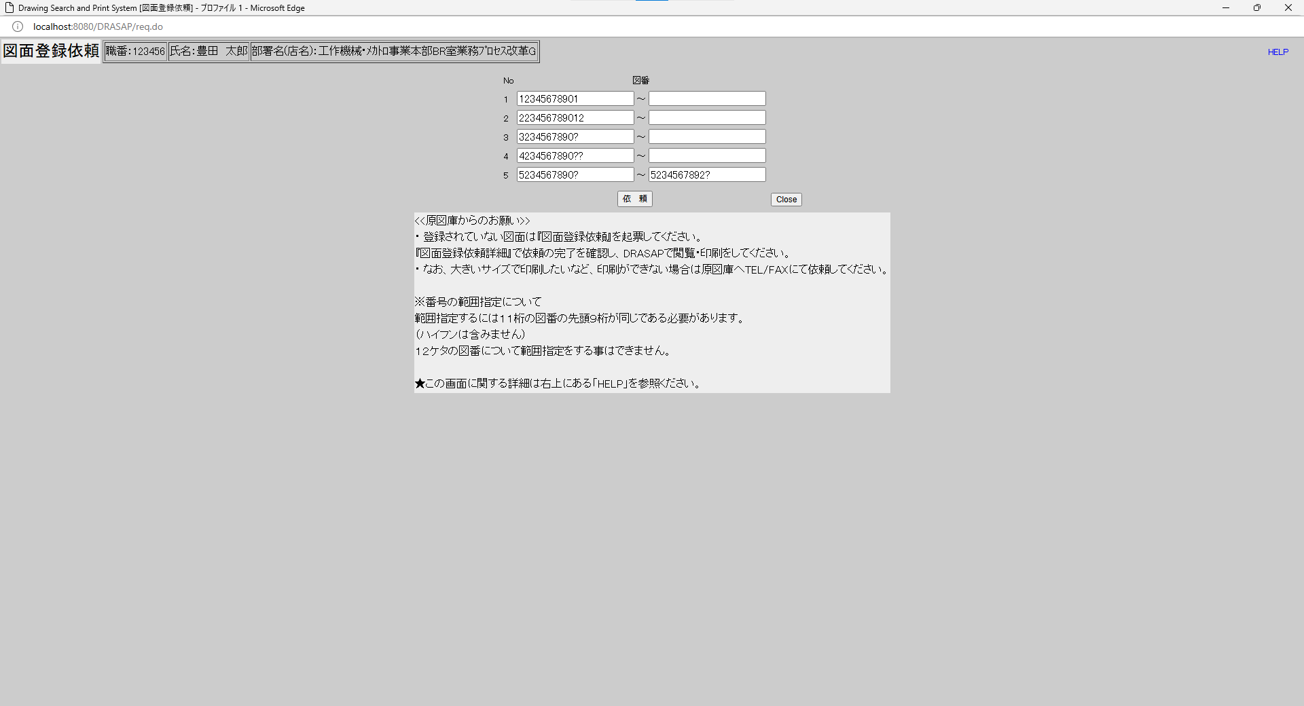

押下
押下

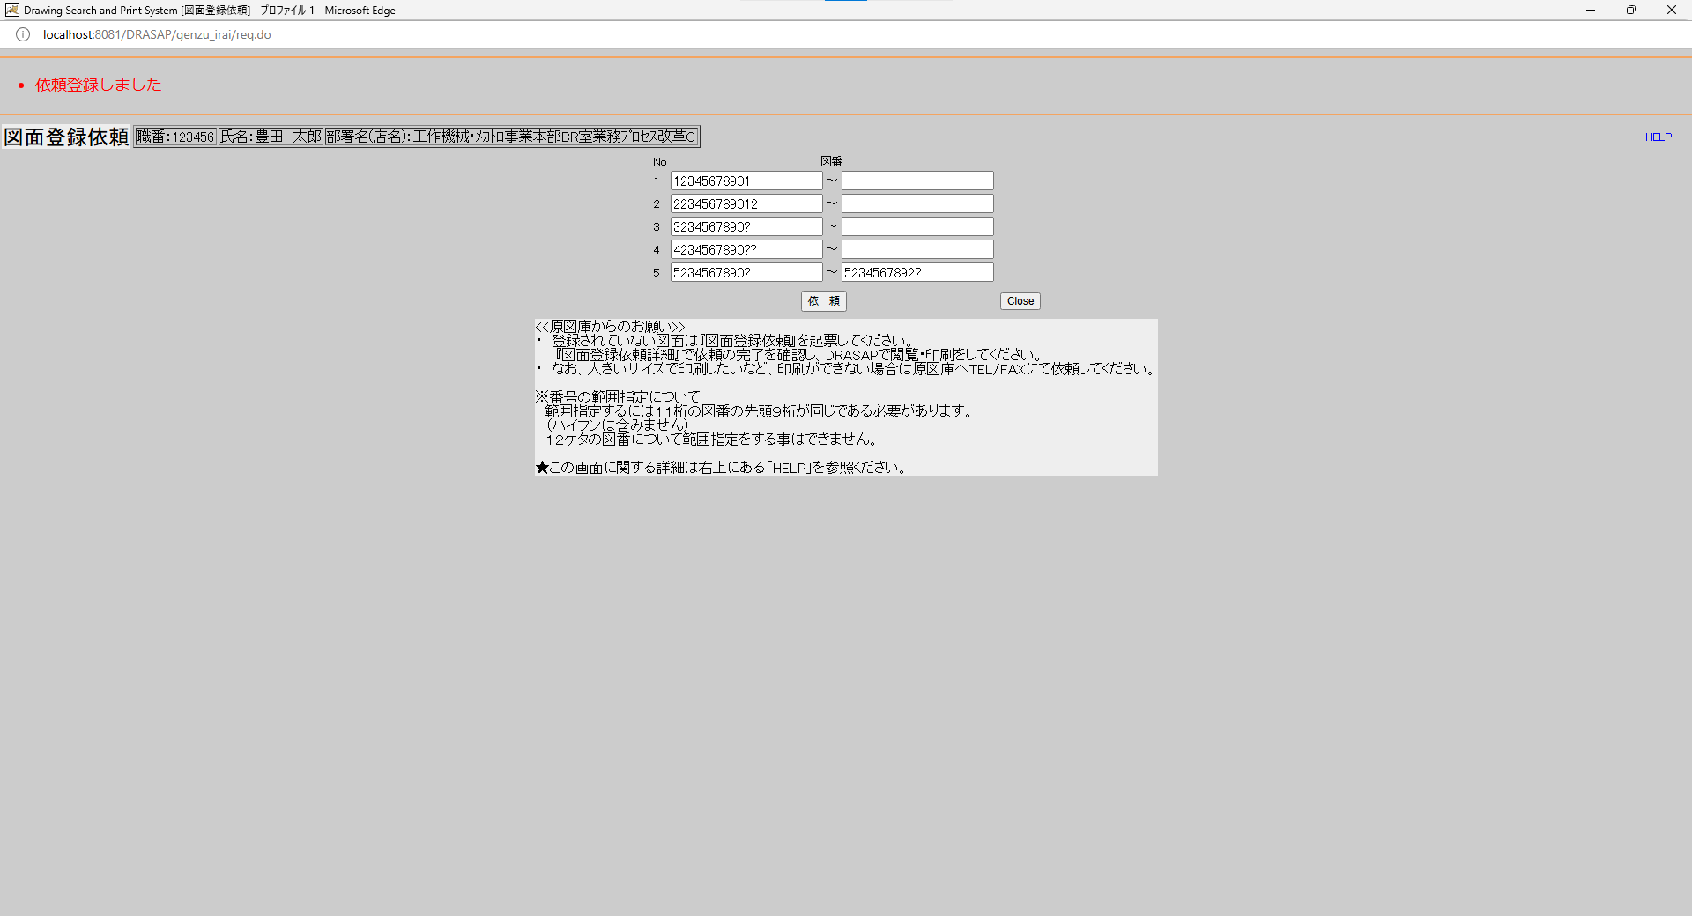
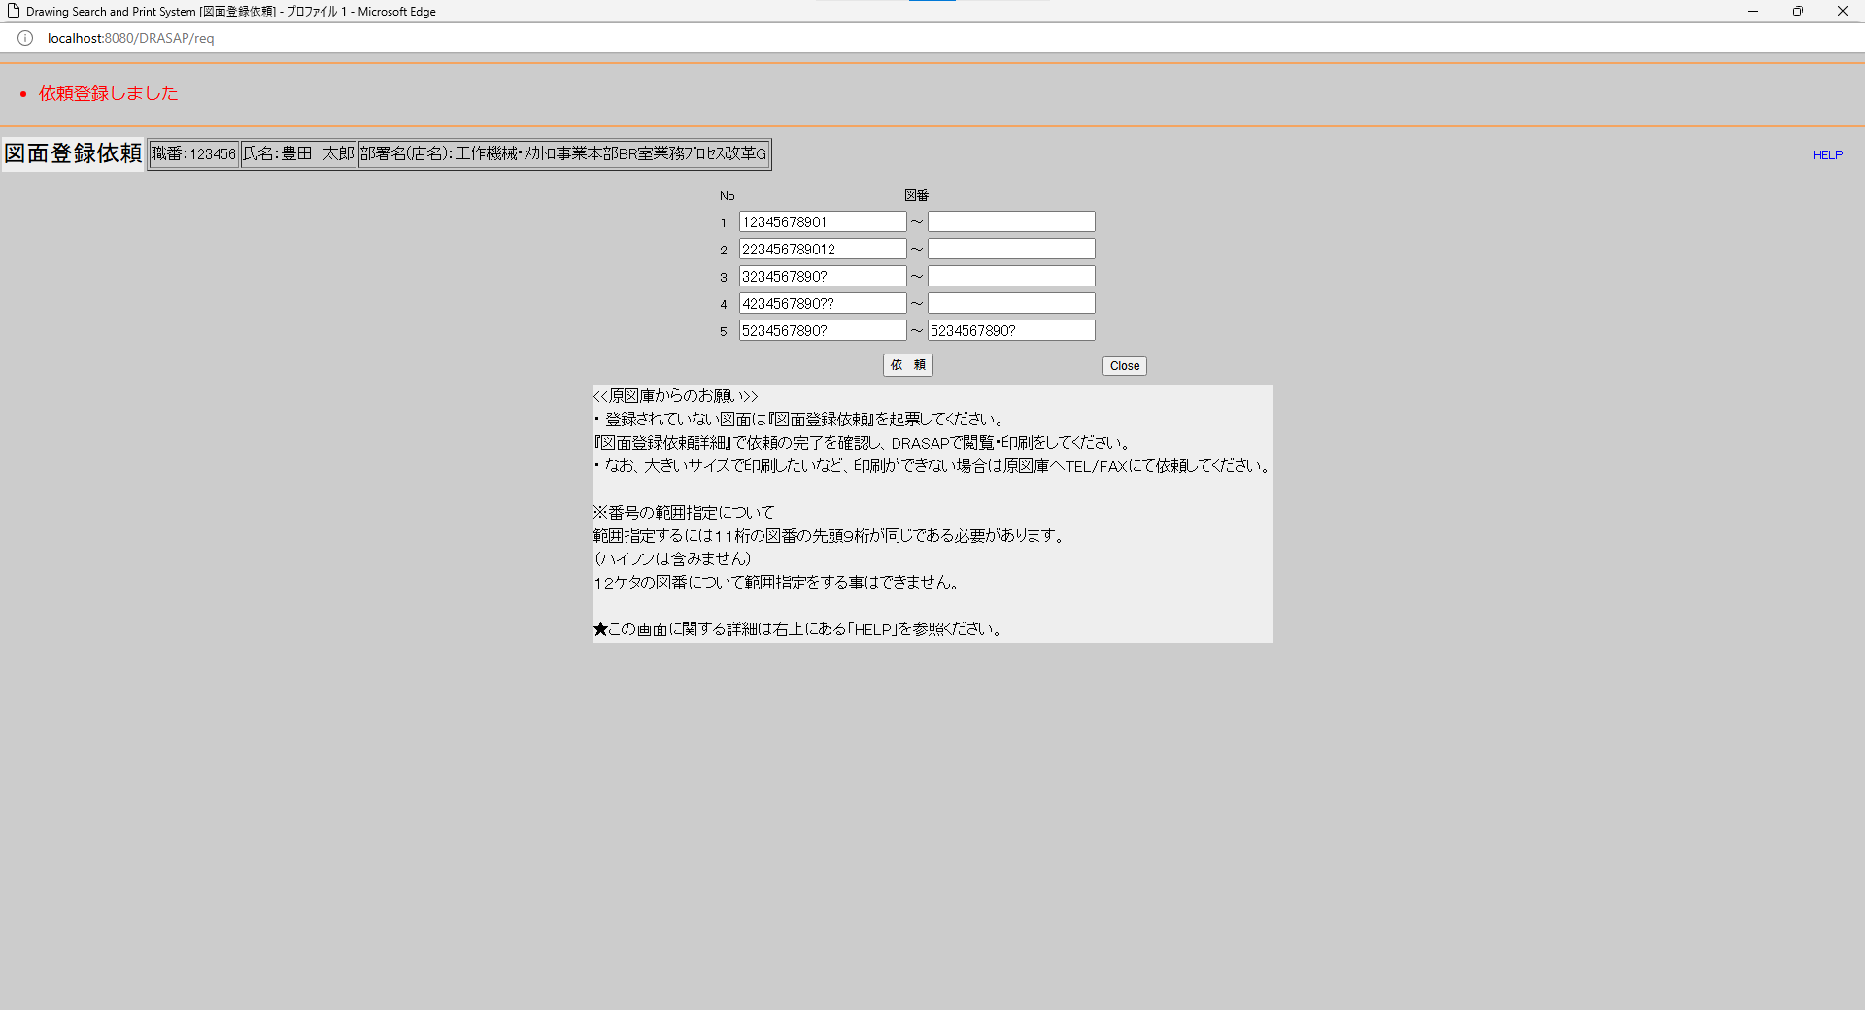

・依頼登録しました
・依頼登録しました

select * from JOB_REQUEST_SEQUENCE where SEQ_DATE = '240927' |  |  |  |  |  |  |  |  |  |  |  |  |  |  |  |  |  |  |  |  |  |  |  |  | select * from JOB_REQUEST_SEQUENCE where SEQ_DATE = '240927'
SEQ_DATE | SEQ_A | SEQ_B | SEQ_C | SEQ_D |  |  |  |  |  |  |  |  |  |  |  |  |  |  |  |  |  |  |  |  | SEQ_DATE | SEQ_A | SEQ_B | SEQ_C | SEQ_D
240927 | 030 | « NULL » | « NULL » | « NULL » |  |  |  |  |  |  |  |  |  |  |  |  |  |  |  |  |  |  |  |  | 240927 | 031 | « NULL » | « NULL » | « NULL »

原図庫作業依頼ジョブＩＤ取得用テーブル 新規ジョブIDを採番する 年月日：YYMMDD シーケンスA：上記年月日内の１から始まる連番
原図庫作業依頼ジョブＩＤ取得用テーブル 新規ジョブIDを採番する 年月日：YYMMDD シーケンスA：上記年月日内の１から始まる連番

select * from JOB_REQUEST_TABLE where JOB_ID = 'A240927-030' |  |  |  |  |  |  |  |  |  |  |  |  |  |  |  |  |  |  |  |  |  |  |  |  | select * from JOB_REQUEST_TABLE where JOB_ID = 'A240927-031'
JOB_ID | JOB_NAME | ROW_NO | REQUEST | GOUKI_NO | CONTENT | START_NO | END_NO | MESSAGE | REQUEST_DATE | COPIES | STAMP_FLAG | SCALE_MODE | SCALE_SIZE | PRINTER_ID | JOB_STAT | TRANSIT_STAT | JOB_DATE | OUTPUT_STAT | OUTPUT_DATE | USER_ID | USER_NAME | DEPT_NAME | JOB_USER_ID | JOB_USER_NAME | JOB_ID | JOB_NAME | ROW_NO | REQUEST | GOUKI_NO | CONTENT | START_NO | END_NO | MESSAGE | REQUEST_DATE | COPIES | STAMP_FLAG | SCALE_MODE | SCALE_SIZE | PRINTER_ID | JOB_STAT | TRANSIT_STAT | JOB_DATE | OUTPUT_STAT | OUTPUT_DATE | USER_ID | USER_NAME | DEPT_NAME | JOB_USER_ID | JOB_USER_NAME
A240927-030 | 図面登録依頼 | 1 | A | « NULL » | « NULL » | 12345678901 | « NULL » | « NULL » | 9/27/24 | « NULL » | 0 | « NULL » | « NULL » | « NULL » | 1 | « NULL » | 2024-09-27 | 0 | « NULL » | 123456 | 豊田 太郎 | 工作機械･ﾒｶﾄﾛ事業本部BR室業務ﾌﾟﾛｾｽ改革G | « NULL » | « NULL » | A240927-031 | 図面登録依頼 | 1 | A | « NULL » | « NULL » | 12345678901 | « NULL » | « NULL » | 9/27/24 | « NULL » | 0 | « NULL » | « NULL » | « NULL » | 1 | « NULL » | 2024-09-27 | 0 | « NULL » | 123456 | 豊田 太郎 | 工作機械･ﾒｶﾄﾛ事業本部BR室業務ﾌﾟﾛｾｽ改革G | « NULL » | « NULL »
A240927-030 | 図面登録依頼 | 2 | A | « NULL » | « NULL » | 223456789012 | « NULL » | « NULL » | 9/27/24 | « NULL » | 0 | « NULL » | « NULL » | « NULL » | 0 | « NULL » | « NULL » | 0 | « NULL » | 123456 | 豊田 太郎 | 工作機械･ﾒｶﾄﾛ事業本部BR室業務ﾌﾟﾛｾｽ改革G | « NULL » | « NULL » | A240927-031 | 図面登録依頼 | 2 | A | « NULL » | « NULL » | 223456789012 | « NULL » | « NULL » | 9/27/24 | « NULL » | 0 | « NULL » | « NULL » | « NULL » | 0 | « NULL » | « NULL » | 0 | « NULL » | 123456 | 豊田 太郎 | 工作機械･ﾒｶﾄﾛ事業本部BR室業務ﾌﾟﾛｾｽ改革G | « NULL » | « NULL »
A240927-030 | 図面登録依頼 | 3 | A | « NULL » | « NULL » | 3234567890? | « NULL » | « NULL » | 9/27/24 | « NULL » | 0 | « NULL » | « NULL » | « NULL » | 0 | « NULL » | « NULL » | 0 | « NULL » | 123456 | 豊田 太郎 | 工作機械･ﾒｶﾄﾛ事業本部BR室業務ﾌﾟﾛｾｽ改革G | « NULL » | « NULL » | A240927-031 | 図面登録依頼 | 3 | A | « NULL » | « NULL » | 3234567890? | « NULL » | « NULL » | 9/27/24 | « NULL » | 0 | « NULL » | « NULL » | « NULL » | 0 | « NULL » | « NULL » | 0 | « NULL » | 123456 | 豊田 太郎 | 工作機械･ﾒｶﾄﾛ事業本部BR室業務ﾌﾟﾛｾｽ改革G | « NULL » | « NULL »
A240927-030 | 図面登録依頼 | 4 | A | « NULL » | « NULL » | 4234567890?? | « NULL » | « NULL » | 9/27/24 | « NULL » | 0 | « NULL » | « NULL » | « NULL » | 0 | « NULL » | « NULL » | 0 | « NULL » | 123456 | 豊田 太郎 | 工作機械･ﾒｶﾄﾛ事業本部BR室業務ﾌﾟﾛｾｽ改革G | « NULL » | « NULL » | A240927-031 | 図面登録依頼 | 4 | A | « NULL » | « NULL » | 4234567890?? | « NULL » | « NULL » | 9/27/24 | « NULL » | 0 | « NULL » | « NULL » | « NULL » | 0 | « NULL » | « NULL » | 0 | « NULL » | 123456 | 豊田 太郎 | 工作機械･ﾒｶﾄﾛ事業本部BR室業務ﾌﾟﾛｾｽ改革G | « NULL » | « NULL »
A240927-030 | 図面登録依頼 | 5 | A | « NULL » | « NULL » | 5234567890? | 5234567892? | « NULL » | 9/27/24 | « NULL » | 0 | « NULL » | « NULL » | « NULL » | 0 | « NULL » | « NULL » | 0 | « NULL » | 123456 | 豊田 太郎 | 工作機械･ﾒｶﾄﾛ事業本部BR室業務ﾌﾟﾛｾｽ改革G | « NULL » | « NULL » | A240927-031 | 図面登録依頼 | 5 | A | « NULL » | « NULL » | 5234567890? | 5234567892? | « NULL » | 9/27/24 | « NULL » | 0 | « NULL » | « NULL » | « NULL » | 0 | « NULL » | « NULL » | 0 | « NULL » | 123456 | 豊田 太郎 | 工作機械･ﾒｶﾄﾛ事業本部BR室業務ﾌﾟﾛｾｽ改革G | « NULL » | « NULL »

原図庫作業依頼テーブル
・5件の依頼行が含まれるので、5レコード登録される
ジョブID：「A」+「YYMMDD」+「-」+シーケンスAの3桁表示（全部同じ）
ジョブ名：「図面登録依頼」
行番号：1 ～ 5（何行目に書かれているか）
依頼区分：A（図面登録依頼はA）
開始番号：
12345678901（1レコード目）
223456789012（2レコード目）
3234567890?（3レコード目）
4234567890??（4レコード目）
5234567890?（5レコード目）
終了番号：
NULL（1レコード目）
NULL（2レコード目）
NULL（3レコード目）
NULL（4レコード目）
5234567892?（5レコード目）
依頼日時：依頼日時
作業ステータス：0
ユーザID：ログインユーザID
ユーザ名：ログインユーザ名
部署名：ログインユーザの所属部署
原図庫作業依頼テーブル
・5件の依頼行が含まれるので、5レコード登録される
ジョブID：「A」+「YYMMDD」+「-」+シーケンスAの3桁表示（全部同じ）
ジョブ名：「図面登録依頼」
行番号：1 ～ 5（何行目に書かれているか）
依頼区分：A（図面登録依頼はA）
開始番号：
12345678901（1レコード目）
223456789012（2レコード目）
3234567890?（3レコード目）
4234567890??（4レコード目）
5234567890?（5レコード目）
終了番号：
NULL（1レコード目）
NULL（2レコード目）
NULL（3レコード目）
NULL（4レコード目）
5234567892?（5レコード目）
依頼日時：依頼日時
作業ステータス：0
ユーザID：ログインユーザID
ユーザ名：ログインユーザ名
部署名：ログインユーザの所属部署
select * from JOB_REQUEST_EXPAND_TABLE where JOB_ID = 'A240927-030' |  |  |  |  |  |  |  |  |  |  |  |  |  |  |  |  |  |  |  |  |  |  |  |  | select * from JOB_REQUEST_EXPAND_TABLE where JOB_ID = 'A240927-031'
SEQ_NO | JOB_ID | ROW_NO | EXPAND_DRWG_NO | EXIST | MESSAGE | JOB_USER_ID | JOB_USER_NAME | JOB_DATE |  |  |  |  |  |  |  |  |  |  |  |  |  |  |  |  | SEQ_NO | JOB_ID | ROW_NO | EXPAND_DRWG_NO | EXIST | MESSAGE | JOB_USER_ID | JOB_USER_NAME | JOB_DATE
01 | A240927-030 | 1 | 12345678901 | 1 | « NULL » | « NULL » | « NULL » | « NULL » |  |  |  |  |  |  |  |  |  |  |  |  |  |  |  |  | 01 | A240927-031 | 1 | 12345678901 | 1 | « NULL » | « NULL » | « NULL » | « NULL »
01 | A240927-030 | 2 | 223456789012 | « NULL » | « NULL » | « NULL » | « NULL » | « NULL » |  |  |  |  |  |  |  |  |  |  |  |  |  |  |  |  | 01 | A240927-031 | 2 | 223456789012 | « NULL » | « NULL » | « NULL » | « NULL » | « NULL »
01 | A240927-030 | 3 | 3234567890? | « NULL » | « NULL » | « NULL » | « NULL » | « NULL » |  |  |  |  |  |  |  |  |  |  |  |  |  |  |  |  | 01 | A240927-031 | 3 | 3234567890? | « NULL » | « NULL » | « NULL » | « NULL » | « NULL »
01 | A240927-030 | 4 | 4234567890?? | « NULL » | « NULL » | « NULL » | « NULL » | « NULL » |  |  |  |  |  |  |  |  |  |  |  |  |  |  |  |  | 01 | A240927-031 | 4 | 4234567890?? | « NULL » | « NULL » | « NULL » | « NULL » | « NULL »
01 | A240927-030 | 5 | 5234567890? | « NULL » | « NULL » | « NULL » | « NULL » | « NULL » |  |  |  |  |  |  |  |  |  |  |  |  |  |  |  |  | 01 | A240927-031 | 5 | 5234567890? | « NULL » | « NULL » | « NULL » | « NULL » | « NULL »
02 | A240927-030 | 5 | 5234567891? | « NULL » | « NULL » | « NULL » | « NULL » | « NULL » |  |  |  |  |  |  |  |  |  |  |  |  |  |  |  |  | 02 | A240927-031 | 5 | 5234567891? | « NULL » | « NULL » | « NULL » | « NULL » | « NULL »
03 | A240927-030 | 5 | 5234567892? | « NULL » | « NULL » | « NULL » | « NULL » | « NULL » |  |  |  |  |  |  |  |  |  |  |  |  |  |  |  |  | 03 | A240927-031 | 5 | 5234567892? | « NULL » | « NULL » | « NULL » | « NULL » | « NULL »

原図庫作業依頼展開テーブル
・5件の設変No.が含まれるので、5レコード登録される
・内容は、次の通り
シーケンス番号：
1～4行目の依頼は01
5行目の依頼は03（図番展開した場合に１から順に割り当てられる番号なので）
ジョブID：「A」+「YYMMDD」+「-」+シーケンスAの3桁表示（全部同じ）
行番号：1（図面登録依頼画面で入力した行番号）
図番：
12345678901（1レコード目）
223456789012（2レコード目）
3234567890?（3レコード目）
4234567890??（4レコード目）
5234567890?（5レコード目）
5234567891?（6レコード目）
5234567892?（7レコード目）
※上記?の部分は、最新設変No.の図面が登録されていれば、その設変No.となる
登録有無：図面が登録されいれば１、未登録の場合はNULL
原図庫作業依頼展開テーブル
・5件の設変No.が含まれるので、5レコード登録される
・内容は、次の通り
シーケンス番号：
1～4行目の依頼は01
5行目の依頼は03（図番展開した場合に１から順に割り当てられる番号なので）
ジョブID：「A」+「YYMMDD」+「-」+シーケンスAの3桁表示（全部同じ）
行番号：1（図面登録依頼画面で入力した行番号）
図番：
12345678901（1レコード目）
223456789012（2レコード目）
3234567890?（3レコード目）
4234567890??（4レコード目）
5234567890?（5レコード目）
5234567891?（6レコード目）
5234567892?（7レコード目）
※上記?の部分は、最新設変No.の図面が登録されていれば、その設変No.となる
登録有無：図面が登録されいれば１、未登録の場合はNULL

No.54~55
OLD | NEW

押下
押下

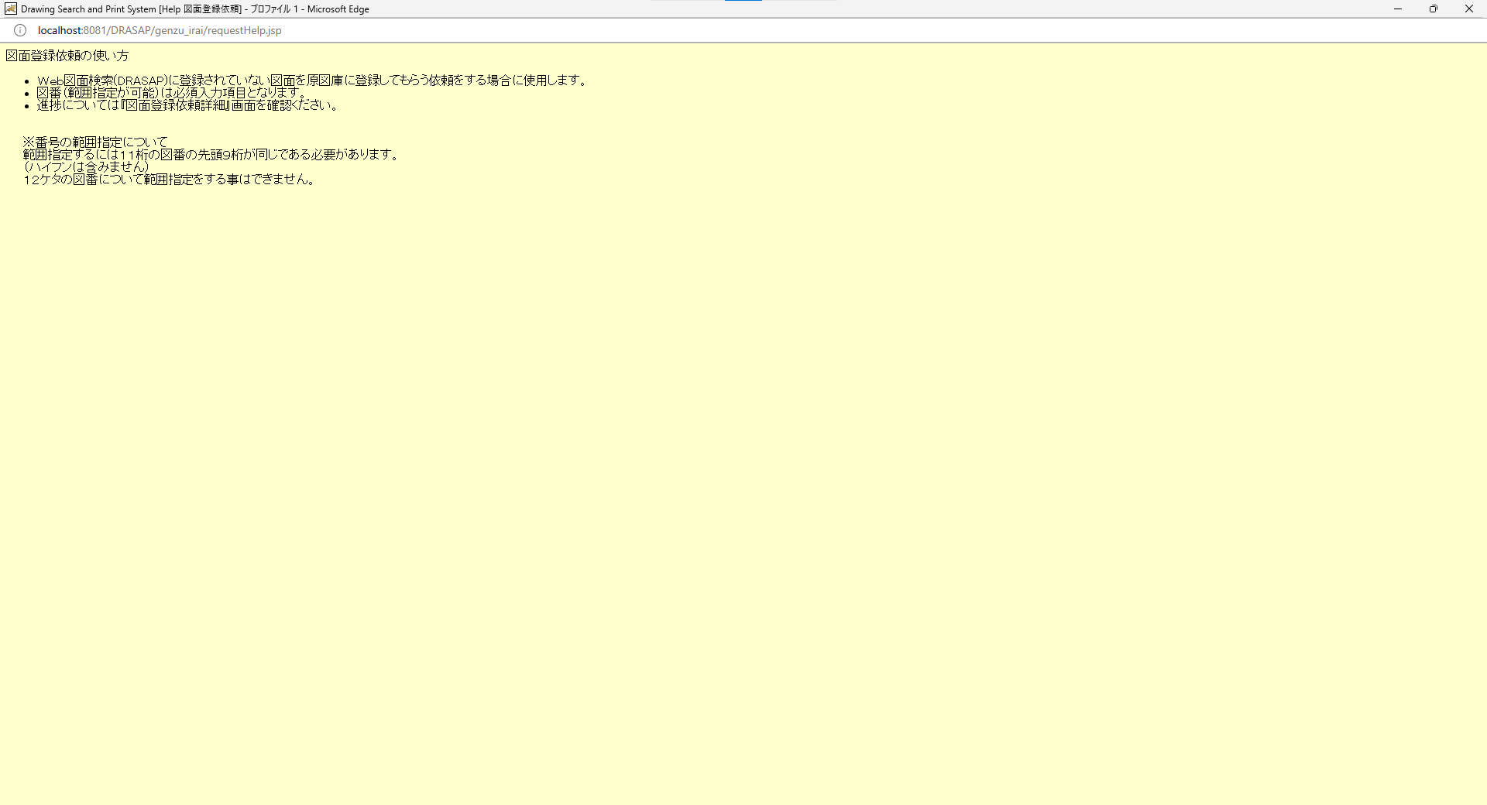
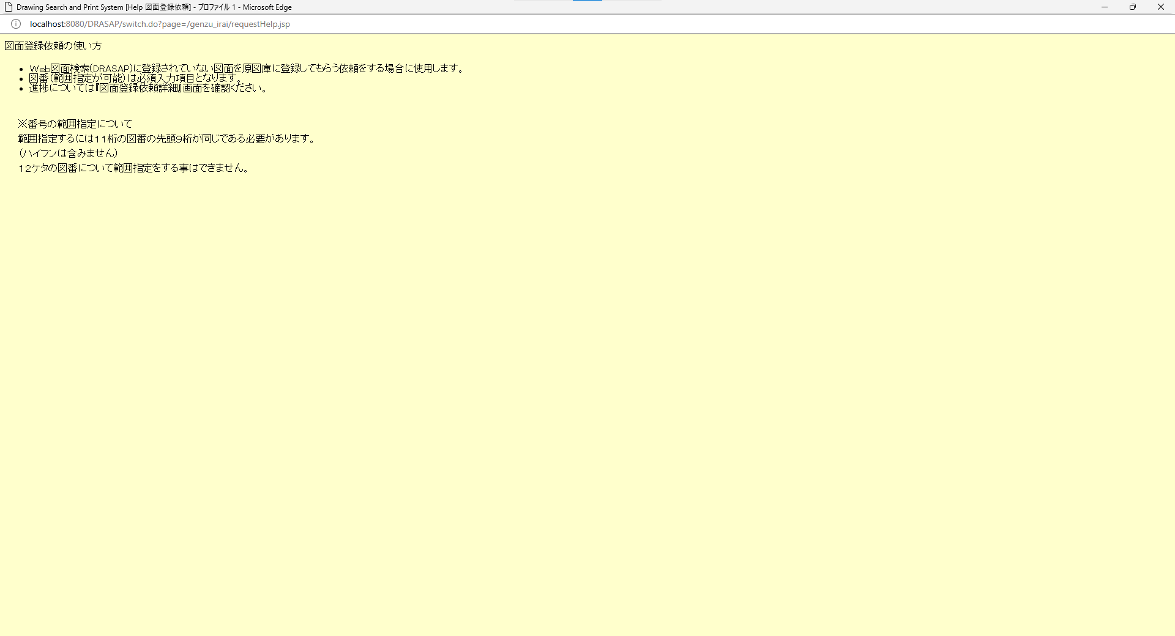
押下
押下

新しい画面を開いてヘルプメッセージを表示する
メッセージの内容は、次の通り
図面登録依頼の使い方
Ｗｅｂ図面検索(DRASAP)に登録されていない図面を原図庫に登録してもらう依頼をする場合に使用します。
図番（範囲指定が可能）は必須入力項目となります。
進捗については『図面登録依頼詳細』画面を確認ください。
※番号の範囲指定について
範囲指定するには１１桁の図番の先頭９桁が同じである必要があります。
（ハイフンは含みません）
１２ケタの図番について範囲指定をする事はできません。
新しい画面を開いてヘルプメッセージを表示する
メッセージの内容は、次の通り
図面登録依頼の使い方
Ｗｅｂ図面検索(DRASAP)に登録されていない図面を原図庫に登録してもらう依頼をする場合に使用します。
図番（範囲指定が可能）は必須入力項目となります。
進捗については『図面登録依頼詳細』画面を確認ください。
※番号の範囲指定について
範囲指定するには１１桁の図番の先頭９桁が同じである必要があります。
（ハイフンは含みません）
１２ケタの図番について範囲指定をする事はできません。

HELP画面が閉じる
画面遷移はない
HELP画面が閉じる
画面遷移はない

No.56
OLD | NEW

押下
押下

図面登録依頼画面が閉じる
画面遷移はない
図面登録依頼画面が閉じる
画面遷移はない

